40%-60%
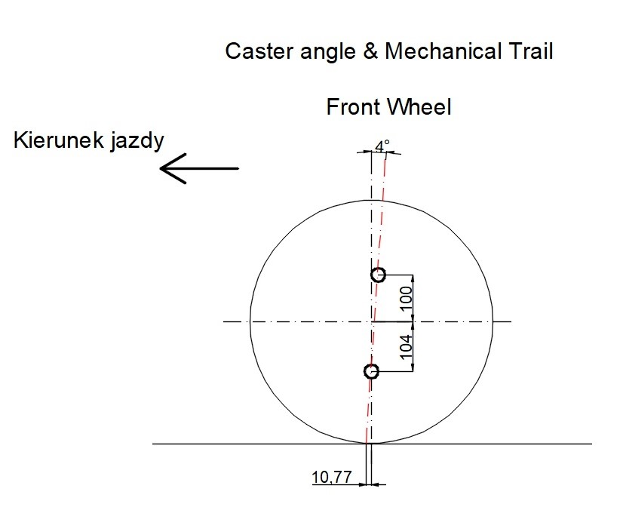
 | DANE

 | MASA AUTA [kg] | ROZSTAW OSI [m] | DŁUGOŚĆ AUTA [m] | ROZSTAW KÓŁ [m] | SZEROKOŚĆ AUTA [m] | PROMIEŃ SKRĘTU [m] | PRZEŚWIT MIĘDZY BRZUCHEM A ZIEMIĄ [m]
 | 400 | 2.6 | 4.2 | 1.5 | 1.75 | 7 | 0.125

 | KĄT ACKERMANA
Promień zawracania | R s [m] | 7 |  | 7.5 | 6.5 | 6 | 5.5 | 5
Średnica zawracania | D s [m] | 14 |  | 15 | 13 | 12 | 11 | 10
Promień zataczania -10mm | rσ [m] | -0.01 |  | -0.01 | -0.01 | -0.01 | -0.01 | -0.01
 | R s - rσ [m] | 7.01 |  | 7.51 | 6.51 | 6.01 | 5.51 | 5.01
 | sin δA,o | 0.37 |  | 0.35 | 0.40 | 0.43 | 0.47 | 0.52
 | δA,o [rad] | 0.38 |  | 0.35 | 0.41 | 0.45 | 0.49 | 0.55
Kąt Ackermana | δA,o [st] | 21.77 |  | 20.26 | 23.54 | 25.63 | 28.16 | 31.26
 | ctg δA,o | 2.50 |  | 2.71 | 2.30 | 2.08 | 1.87 | 1.65
 | ctg δi | 1.92 |  | 2.13 | 1.71 | 1.50 | 1.28 | 1.06
 | δi [rad] | 0.48 |  | 0.44 | 0.53 | 0.59 | 0.66 | 0.76
Kąt skrętu koła wewnętrznego | δi [st] | 27.52 |  | 25.20 | 30.31 | 33.70 | 37.92 | 43.26
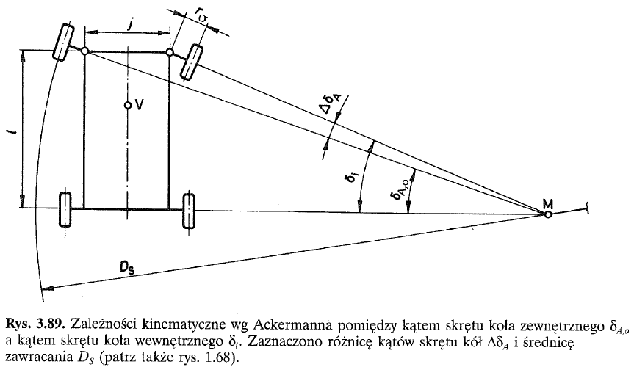
Różnica kątów | ΔδA [st] | 5.75 |  | 4.94 | 6.77 | 8.07 | 9.76 | 12.00

Szerokość opony | B [m] | 0.185 |  | 0.185 | 0.185 | 0.185 | 0.185 | 0.185
Średnica zawracania między krawężnikami | D tc,kb [m] | 14.185 |  | 15.185 | 13.185 | 12.185 | 11.185 | 10.185
Promień łuku koła tylnego zewnętrznego | R r,o [m] | 6.5 |  | 7.04 | 5.96 | 5.41 | 4.85 | 4.27
Promień łuku koła tylnego wewnętrznego | R r,i [m] | 5 |  | 5.54 | 4.46 | 3.91 | 3.35 | 2.77

 | PARAMETR PORÓWNAWCZY ROZSTAWU OSI
 | iL | 0.62

 | WSKAŹNIK WYKORZYSTANIA SZEROKOŚCI
 | ib | 0.86

 | OBCIĄŻENIA

 |  | 1 osoba | 2 osoby | 3 osoby | 4 osoby

 | Masa osób + bagażu na osobę [kg] | 75 | 150 | 225 | 300
 | Masa całkowita [kg] | 475 | 550 | 625 | 700
Przyspieszenie ziemskie | g [m/s2] | 9.81 | 9.81 | 9.81 | 9.81
 | Ciężar całkowity [N] | 4659.75 | 5395.5 | 6131.25 | 6867
Prędkość maksymalna | v max [m/s] | 38.38168 | 38.38168 | 38.38168 | 38.38168
 | v max [km/h] | 138.174 | 138.174 | 138.174 | 138.174

Odległość środka masy od osi przedniej | Lm F [m] | 1.56 | 1.56 | 1.56 | 1.56
Odległość środka masy od osi tylnej | Lm R [m] | 1.04 | 1.04 | 1.04 | 1.04
Wysokość położenia środka masy | hm [m] | 0.50 | 0.50 | 0.50 | 0.50

 | OBCIĄŻENIA STATYCZNE

Oś tylna | W R [N] | 2795.85 | 3237.30 | 3678.75 | 4120.20
Oś przednia | W F [N] | 1863.90 | 2158.20 | 2452.50 | 2746.80
Kolo tyle lewe | W RL [N] | 1397.93 | 1618.65 | 1839.38 | 2060.10
Koło tylne prawe | W RR [N] | 1397.93 | 1618.65 | 1839.38 | 2060.10
Koło przednie lewe | W FL [N] | 931.95 | 1079.10 | 1226.25 | 1373.40
Koło przednie prawe | W FR [N] | 931.95 | 1079.10 | 1226.25 | 1373.40
Masa przypadająca na koło przednie | m FL = m FR [kg] | 95.00 | 110.00 | 125.00 | 140.00
Masa przypadająca na koło tylne | m RL = m RR [kg] | 142.50 | 165.00 | 187.50 | 210.00

 | HAMOWANIE Z PRĘDKOŚCI MAKSYMALNEJ

 | SUCHY ASFALT
Współczynnik przyczepności | μ | 1.00 | 1.00 | 1.00 | 1.00
Siła hamowania | Fh [N] | 4659.75 | 5395.50 | 6131.25 | 6867.00
Przeniesienie obciążenia wzdłużnego | ΔWx [N] | 896.11 | 1037.60 | 1179.09 | 1320.58
Oś przednia | W F [N] | 2760.01 | 3195.80 | 3631.59 | 4067.38
Koło przednie lewe | W FL [N] | 1380.00 | 1597.90 | 1815.79 | 2033.69
Koło przednie prawe | W FR [N] | 1380.00 | 1597.90 | 1815.79 | 2033.69
Oś tylna | W R [N] | 1899.74 | 2199.70 | 2499.66 | 2799.62
Koło tylne lewe | W RL [N] | 949.87 | 1099.85 | 1249.83 | 1399.81
Koło tylne prawe | W RR [N] | 949.87 | 1099.85 | 1249.83 | 1399.81
Opóźnienie | Hamowanie [m/s2] | 9.81 | 9.81 | 9.81 | 9.81
 | Hamowanie [g] | 1.00 | 1.00 | 1.00 | 1.00
Droga hamowania | sb [m] | 75.08 | 75.08 | 75.08 | 75.08
Masa na kole przednim przy hamowaniu | m FL = m FR [kg] | 140.67 | 162.88 | 185.10 | 207.31
Masa na kole tylnym przy hamowaniu | m RL = m RR [kg] | 96.83 | 112.12 | 127.40 | 142.69

 | MOKRY ASFALT
Współczynnik przyczepności | μ | 0.60 | 0.60 | 0.60 | 0.60
Siła hamowania | Fh [N] | 2795.85 | 3237.30 | 3678.75 | 4120.20
Przeniesienie obciążenia wzdłużnego | ΔWx [N] | 537.66 | 622.56 | 707.45 | 792.35
Oś przednia | W F [N] | 2401.56 | 2780.76 | 3159.95 | 3539.15
Koło przednie lewe | W FL [N] | 1200.78 | 1390.38 | 1579.98 | 1769.57
Koło przednie prawe | W FR [N] | 1200.78 | 1390.38 | 1579.98 | 1769.57
Oś tylna | W R [N] | 2258.19 | 2614.74 | 2971.30 | 3327.85
Koło tylne lewe | W RL [N] | 1129.09 | 1307.37 | 1485.65 | 1663.93
Koło tylne prawe | W RR [N] | 1129.09 | 1307.37 | 1485.65 | 1663.93
Opóźnienie | Hamowanie [m/s2] | 5.89 | 5.89 | 5.89 | 5.89
 | Hamowanie [g] | 0.60 | 0.60 | 0.60 | 0.60
Droga hamowania | sb [m] | 125.14 | 125.14 | 125.14 | 125.14
Masa na kole przednim przy hamowaniu | m FL = m FR [kg] | 122.40 | 141.73 | 161.06 | 180.38
Masa na kole tylnym przy hamowaniu | m RL = m RR [kg] | 115.10 | 133.27 | 151.44 | 169.62

 | NAWIERZCHNIA OBLODZONA
Współczynnik przyczepności | μ | 0.15 | 0.15 | 0.15 | 0.15
Siła hamowania | Fh [N] | 698.96 | 809.32 | 919.69 | 1030.05
Przeniesienie obciążenia wzdłużnego | ΔWx [N] | 134.42 | 155.64 | 176.86 | 198.09
Oś przednia | W F [N] | 1998.32 | 2313.84 | 2629.36 | 2944.89
Koło przednie lewe | W FL [N] | 999.16 | 1156.92 | 1314.68 | 1472.44
Koło przednie prawe | W FR [N] | 999.16 | 1156.92 | 1314.68 | 1472.44
Oś tylna | W R [N] | 2661.43 | 3081.66 | 3501.89 | 3922.11
Koło tylne lewe | W RL [N] | 1330.72 | 1540.83 | 1750.94 | 1961.06
Koło tylne prawe | W RR [N] | 1330.72 | 1540.83 | 1750.94 | 1961.06
Opóźnienie | Hamowanie [m/s2] | 1.47 | 1.47 | 1.47 | 1.47
 | Hamowanie [g] | 0.15 | 0.15 | 0.15 | 0.15
Droga hamowania | sb [m] | 500.56 | 500.56 | 500.56 | 500.56
Masa na kole przednim przy hamowaniu | m FL = m FR [kg] | 101.85 | 117.93 | 134.01 | 150.10
Masa na kole tylnym przy hamowaniu | m RL = m RR [kg] | 135.65 | 157.07 | 178.49 | 199.90

 | v [km/h]
 | 100
 | v [m/s] | HAMOWANIE ZE 100 km/h
 | 27.78
 | SUCHY ASFALT
Droga hamowania | sb [m] | 39.33 | 39.33 | 39.33 | 39.33
 | MOKRY ASFALT
Droga hamowania | sb [m] | 65.55 | 65.55 | 65.55 | 65.55
 | NAWIERZCHNIA OBLODZONA
Droga hamowania | sb [m] | 262.18 | 262.18 | 262.18 | 262.18

TIRES - OPONY

Profil opony |  | 0.055
Średnica felgi | d f [cal] | 16
Profil opony x 2 |  | 0.11
Średnica felgi | d f [m] | 0.406
Średnica koła | d 0 [m] | 0.516
Promień koła | r 0 [m] | 0.258
Promień dynamiczny | r dyn [m] | 0.253
Promień statyczny | r stat [m] | 0.243
Obwód toczenia | U [m] | 1.590

ROLLING RESISTANCE - OPÓR TOCZENIA
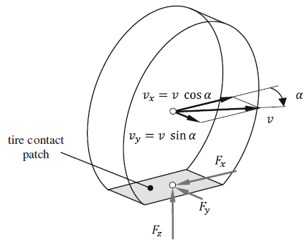
 | SUCHY ASFALT
Współczynnik przyczepności | μ | 1.00 | 1.00 | 1.00 | 1.00
Oś przednia | W F [N] | 1863.90 | 2158.20 | 2452.50 | 2746.80
Opór toczenia | Fx [N] | 1863.90 | 2158.20 | 2452.50 | 2746.80
Koło przednie lewe | W FL [N] | 931.95 | 1079.10 | 1226.25 | 1373.40
Opór toczenia | Fx [N] | 931.95 | 1079.10 | 1226.25 | 1373.40
Koło przednie prawe | W FR [N] | 931.95 | 1079.10 | 1226.25 | 1373.40
Opór toczenia | Fx [N] | 931.95 | 1079.10 | 1226.25 | 1373.40
Oś tylna | W R [N] | 2795.85 | 3237.30 | 3678.75 | 4120.20
Opór toczenia | Fx [N] | 2795.85 | 3237.30 | 3678.75 | 4120.20
Koło tylne lewe | W RL [N] | 1397.93 | 1618.65 | 1839.38 | 2060.10
Opór toczenia | Fx [N] | 1397.93 | 1618.65 | 1839.38 | 2060.10
Koło tylne prawe | W RR [N] | 1397.93 | 1618.65 | 1839.38 | 2060.10
Opór toczenia | Fx [N] | 1397.93 | 1618.65 | 1839.38 | 2060.10

 | MOKRY ASFALT
Współczynnik przyczepności | μ | 0.60 | 0.60 | 0.60 | 0.60
Oś przednia | W F [N] | 1380.00 | 1597.90 | 1815.79 | 2033.69
Opór toczenia | Fx [N] | 828.00 | 958.74 | 1089.48 | 1220.21
Koło przednie lewe | W FL [N] | 949.87 | 1099.85 | 1249.83 | 1399.81
Opór toczenia | Fx [N] | 569.92 | 659.91 | 749.90 | 839.89
Koło przednie prawe | W FR [N] | 949.87 | 1099.85 | 1249.83 | 1399.81
Opór toczenia | Fx [N] | 569.92 | 659.91 | 749.90 | 839.89
Oś tylna | W R [N] | 2760.01 | 3195.80 | 3631.59 | 4067.38
Opór toczenia | Fx [N] | 1656.00 | 1917.48 | 2178.95 | 2440.43
Koło tylne lewe | W RL [N] | 1380.00 | 1597.90 | 1815.79 | 2033.69
Opór toczenia | Fx [N] | 828.00 | 958.74 | 1089.48 | 1220.21
Koło tylne prawe | W RR [N] | 1899.74 | 2199.70 | 2499.66 | 2799.62
Opór toczenia | Fx [N] | 1139.85 | 1319.82 | 1499.80 | 1679.77

 | NAWIERZCHNIA OBLODOZONA
Współczynnik przyczepności | μ | 0.15 | 0.15 | 0.15 | 0.15
Oś przednia | W F [N] | 2401.56 | 2780.76 | 3159.95 | 3539.15
Opór toczenia | Fx [N] | 360.23 | 417.11 | 473.99 | 530.87
Koło przednie lewe | W FL [N] | 2258.19 | 2614.74 | 2971.30 | 3327.85
Opór toczenia | Fx [N] | 338.73 | 392.21 | 445.69 | 499.18
Koło przednie prawe | W FR [N] | 1129.09 | 2614.74 | 2971.30 | 3327.85
Opór toczenia | Fx [N] | 169.36 | 392.21 | 445.69 | 499.18
Oś tylna | W R [N] | 537.66 | 622.56 | 707.45 | 792.35
Opór toczenia | Fx [N] | 80.65 | 93.38 | 106.12 | 118.85
Koło tylne lewe | W RL [N] | 1200.78 | 1390.38 | 1579.98 | 1769.57
Opór toczenia | Fx [N] | 180.12 | 208.56 | 237.00 | 265.44
Koło tylne prawe | W RR [N] | 1200.78 | 1390.38 | 1579.98 | 1769.57
Opór toczenia | Fx [N] | 180.12 | 208.56 | 237.00 | 265.44

SLIP - POŚLIZG

 |  | MAX
Prędkość środka masy | v [m/s] | 38.38
Prędkość kątowa | ω [rad/s] | 148.65
Prędkość poślizgu | v p [m/s] | 0.77
Poślizg - przyspieszanie | s A [%] | 2.0408
Poślizg - hamowanie | s B [%] | 2.0000

SIŁA BOCZNA

MAX VELOCITY - PRĘDKOŚĆ MAKSYMALNA |  |  | 38.38
Promień zakrętu | ρ [m] | 7 | 8 | 9 | 10 | 15 | 20 | 25 | 30 | 35 | 40 | 45 | 50
Yaw rate | ψ [1/s] | 5.48 | 4.80 | 4.26 | 3.84 | 2.56 | 1.92 | 1.54 | 1.28 | 1.10 | 0.96 | 0.85 | 0.77
Przyspieszenie dośrodkowe | a y [m/s^2] | 210 | 184 | 164 | 147 | 98 | 74 | 59 | 49 | 42 | 37 | 33 | 29
Siła boczna - koło przednie F y [N] | m = 475kg | 39986 | 34987 | 31100 | 27990 | 18660 | 13995 | 11196 | 9330 | 7997 | 6997 | 6220 | 5598
 | m = 550kg | 46299 | 40512 | 36010 | 32409 | 21606 | 16205 | 12964 | 10803 | 9260 | 8102 | 7202 | 6482
 | m = 625kg | 52613 | 46036 | 40921 | 36829 | 24553 | 18414 | 14732 | 12276 | 10523 | 9207 | 8184 | 7366
 | m = 750kg | 58926 | 51560 | 45831 | 41248 | 27499 | 20624 | 16499 | 13749 | 11785 | 10312 | 9166 | 8250
Siła boczna - koło tylne F y [N] | m = 475kg | 59978 | 52481 | 46650 | 41985 | 27990 | 20992 | 16794 | 13995 | 11996 | 10496 | 9330 | 8397
 | m = 550kg | 69449 | 60768 | 54016 | 48614 | 32409 | 24307 | 19446 | 16205 | 13890 | 12154 | 10803 | 9723
 | m = 625kg | 78919 | 69054 | 61381 | 55243 | 36829 | 27622 | 22097 | 18414 | 15784 | 13811 | 12276 | 11049
 | m = 750kg | 88389 | 77341 | 68747 | 61872 | 41248 | 30936 | 24749 | 20624 | 17678 | 15468 | 13749 | 12374

VELOCITY - PRĘDKOŚĆ 100 km/h |  |  | 27.78
Promień zakrętu | ρ [m] | 7 | 8 | 9 | 10 | 15 | 20 | 25 | 30 | 35 | 40 | 45 | 50
Yaw rate | ψ [1/s] | 3.97 | 3.47 | 3.09 | 2.78 | 1.85 | 1.39 | 1.11 | 0.93 | 0.79 | 0.69 | 0.62 | 0.56
Przyspieszenie dośrodkowe | a y [m/s^2] | 110 | 96 | 86 | 77 | 51 | 39 | 31 | 26 | 22 | 19 | 17 | 15
Siła boczna - koło przednie F y [N] | m = 475kg | 20944 | 18326 | 16289 | 14660 | 9774 | 7330 | 5864 | 4887 | 4189 | 3665 | 3258 | 2932
 | m = 550kg | 24250 | 21219 | 18861 | 16975 | 11317 | 8488 | 6790 | 5658 | 4850 | 4244 | 3772 | 3395
 | m = 625kg | 27557 | 24113 | 21433 | 19290 | 12860 | 9645 | 7716 | 6430 | 5511 | 4823 | 4287 | 3858
 | m = 750kg | 30864 | 27006 | 24005 | 21605 | 14403 | 10802 | 8642 | 7202 | 6173 | 5401 | 4801 | 4321
Siła boczna - koło tylne F y [N] | m = 475kg | 31415 | 27488 | 24434 | 21991 | 14660 | 10995 | 8796 | 7330 | 6283 | 5498 | 4887 | 4398
 | m = 550kg | 36376 | 31829 | 28292 | 25463 | 16975 | 12731 | 10185 | 8488 | 7275 | 6366 | 5658 | 5093
 | m = 625kg | 41336 | 36169 | 32150 | 28935 | 19290 | 14468 | 11574 | 9645 | 8267 | 7234 | 6430 | 5787
 | m = 750kg | 46296 | 40509 | 36008 | 32407 | 21605 | 16204 | 12963 | 10802 | 9259 | 8102 | 7202 | 6481

SIŁA BOCZNA I KĄTY POŚLIZGU

PRĘDKOŚĆ 18 km/h |  |  | 5.00
Promień zakrętu | ρ [m] | 7 | 8 | 9 | 10 | 15 | 20 | 25 | 30 | 35 | 40 | 45 | 50
Kąt skrętu Ackermanna | δ A [rad] | 0.37 | 0.33 | 0.29 | 0.26 | 0.17 | 0.13 | 0.10 | 0.09 | 0.07 | 0.07 | 0.06 | 0.05
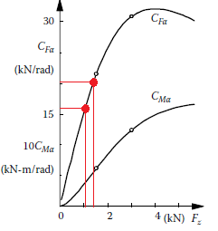
 | δ A [st] | 21.28 | 18.62 | 16.55 | 14.90 | 9.93 | 7.45 | 5.96 | 4.97 | 4.26 | 3.72 | 3.31 | 2.98
Yaw rate | ψ [1/s] | 0.71 | 0.63 | 0.56 | 0.50 | 0.33 | 0.25 | 0.20 | 0.17 | 0.14 | 0.13 | 0.11 | 0.10
Przyspieszenie dośrodkowe | a y [m/s^2] | 3.6 | 3.1 | 2.8 | 2.5 | 1.7 | 1.3 | 1.0 | 0.8 | 0.7 | 0.6 | 0.6 | 0.5
Siła boczna - koło przednie F v,y [N] | m = 475kg | 679 | 594 | 528 | 475 | 317 | 238 | 190 | 158 | 136 | 119 | 106 | 95
 | m = 550kg | 786 | 688 | 611 | 550 | 367 | 275 | 220 | 183 | 157 | 138 | 122 | 110
 | m = 625kg | 893 | 781 | 694 | 625 | 417 | 313 | 250 | 208 | 179 | 156 | 139 | 125
 | m = 750kg | 1000 | 875 | 778 | 700 | 467 | 350 | 280 | 233 | 200 | 175 | 156 | 140
Siła boczna - koło tylne F h,y [N] | m = 475kg | 1018 | 891 | 792 | 713 | 475 | 356 | 285 | 238 | 204 | 178 | 158 | 143
 | m = 550kg | 1179 | 1031 | 917 | 825 | 550 | 413 | 330 | 275 | 236 | 206 | 183 | 165
 | m = 625kg | 1339 | 1172 | 1042 | 938 | 625 | 469 | 375 | 313 | 268 | 234 | 208 | 188
 | m = 750kg | 1500 | 1313 | 1167 | 1050 | 700 | 525 | 420 | 350 | 300 | 263 | 233 | 210
Sztywność boczna opony przedniej c α,v [N/rad] | m = 475kg | 16000 | 16000 | 16000 | 16000 | 16000 | 16000 | 16000 | 16000 | 16000 | 16000 | 16000 | 16000
 | m = 550kg | 19000 | 19000 | 19000 | 19000 | 19000 | 19000 | 19000 | 19000 | 19000 | 19000 | 19000 | 19000
 | m = 625kg | 20500 | 20500 | 20500 | 20500 | 20500 | 20500 | 20500 | 20500 | 20500 | 20500 | 20500 | 20500
 | m = 750kg | 22000 | 22000 | 22000 | 22000 | 22000 | 22000 | 22000 | 22000 | 22000 | 22000 | 22000 | 22000
Sztywność boczna opony tylnej c α,h [N/rad] | m = 475kg | 20000 | 20000 | 20000 | 20000 | 20000 | 20000 | 20000 | 20000 | 20000 | 20000 | 20000 | 20000
 | m = 550kg | 21000 | 21000 | 21000 | 21000 | 21000 | 21000 | 21000 | 21000 | 21000 | 21000 | 21000 | 21000
 | m = 625kg | 23000 | 23000 | 23000 | 23000 | 23000 | 23000 | 23000 | 23000 | 23000 | 23000 | 23000 | 23000
 | m = 750kg | 26000 | 26000 | 26000 | 26000 | 26000 | 26000 | 26000 | 26000 | 26000 | 26000 | 26000 | 26000
Kąt poślizgu - przód [rad] | m = 475kg | 0.042 | 0.037 | 0.033 | 0.030 | 0.020 | 0.015 | 0.012 | 0.010 | 0.008 | 0.007 | 0.007 | 0.006
 | m = 550kg | 0.041 | 0.036 | 0.032 | 0.029 | 0.019 | 0.014 | 0.012 | 0.010 | 0.008 | 0.007 | 0.006 | 0.006
 | m = 625kg | 0.044 | 0.038 | 0.034 | 0.030 | 0.020 | 0.015 | 0.012 | 0.010 | 0.009 | 0.008 | 0.007 | 0.006
 | m = 750kg | 0.045 | 0.040 | 0.035 | 0.032 | 0.021 | 0.016 | 0.013 | 0.011 | 0.009 | 0.008 | 0.007 | 0.006
Kąt poślizgu - przód [°] | m = 475kg | 2.43 | 2.13 | 1.89 | 1.70 | 1.13 | 0.85 | 0.68 | 0.57 | 0.49 | 0.43 | 0.38 | 0.34
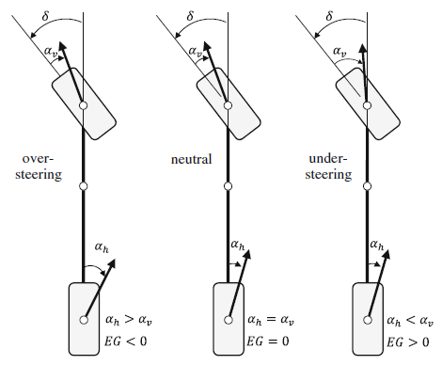
 | m = 550kg | 2.37 | 2.07 | 1.84 | 1.66 | 1.11 | 0.83 | 0.66 | 0.55 | 0.47 | 0.41 | 0.37 | 0.33
 | m = 625kg | 2.50 | 2.18 | 1.94 | 1.75 | 1.16 | 0.87 | 0.70 | 0.58 | 0.50 | 0.44 | 0.39 | 0.35
 | m = 750kg | 2.60 | 2.28 | 2.03 | 1.82 | 1.22 | 0.91 | 0.73 | 0.61 | 0.52 | 0.46 | 0.41 | 0.36
Kąt poślizgu - tył [rad] | m = 475kg | 0.051 | 0.045 | 0.040 | 0.036 | 0.024 | 0.018 | 0.014 | 0.012 | 0.010 | 0.009 | 0.008 | 0.007
 | m = 550kg | 0.056 | 0.049 | 0.044 | 0.039 | 0.026 | 0.020 | 0.016 | 0.013 | 0.011 | 0.010 | 0.009 | 0.008
 | m = 625kg | 0.058 | 0.051 | 0.045 | 0.041 | 0.027 | 0.020 | 0.016 | 0.014 | 0.012 | 0.010 | 0.009 | 0.008
 | m = 750kg | 0.058 | 0.050 | 0.045 | 0.040 | 0.027 | 0.020 | 0.016 | 0.013 | 0.012 | 0.010 | 0.009 | 0.008
Kąt poślizgu - tył [°] | m = 475kg | 2.92 | 2.55 | 2.27 | 2.04 | 1.36 | 1.02 | 0.82 | 0.68 | 0.58 | 0.51 | 0.45 | 0.41
 | m = 550kg | 3.22 | 2.81 | 2.50 | 2.25 | 1.50 | 1.13 | 0.90 | 0.75 | 0.64 | 0.56 | 0.50 | 0.45
 | m = 625kg | 3.34 | 2.92 | 2.59 | 2.34 | 1.56 | 1.17 | 0.93 | 0.78 | 0.67 | 0.58 | 0.52 | 0.47
 | m = 750kg | 3.31 | 2.89 | 2.57 | 2.31 | 1.54 | 1.16 | 0.93 | 0.77 | 0.66 | 0.58 | 0.51 | 0.46
Gradient samosterowności EG Self-steering gradient EG | m = 475kg | -0.00237 | -0.00237 | -0.00237 | -0.00237 | -0.00237 | -0.00237 | -0.00237 | -0.00237 | -0.00237 | -0.00237 | -0.00237 | -0.00237
 | m = 550kg | -0.00414 | -0.00414 | -0.00414 | -0.00414 | -0.00414 | -0.00414 | -0.00414 | -0.00414 | -0.00414 | -0.00414 | -0.00414 | -0.00414
 | m = 625kg | -0.00411 | -0.00411 | -0.00411 | -0.00411 | -0.00411 | -0.00411 | -0.00411 | -0.00411 | -0.00411 | -0.00411 | -0.00411 | -0.00411
 | m = 750kg | -0.00343 | -0.00343 | -0.00343 | -0.00343 | -0.00343 | -0.00343 | -0.00343 | -0.00343 | -0.00343 | -0.00343 | -0.00343 | -0.00343
Kąt pośligu samochodu Side slip angle β [rad] | m = 475kg | 0.09500 | 0.08313 | 0.07389 | 0.06650 | 0.04433 | 0.03325 | 0.02660 | 0.02217 | 0.01900 | 0.01663 | 0.01478 | 0.01330
 | m = 550kg | 0.08654 | 0.07572 | 0.06731 | 0.06058 | 0.04039 | 0.03029 | 0.02423 | 0.02019 | 0.01731 | 0.01514 | 0.01346 | 0.01212
 | m = 625kg | 0.07808 | 0.06832 | 0.06073 | 0.05466 | 0.03644 | 0.02733 | 0.02186 | 0.01822 | 0.01562 | 0.01366 | 0.01215 | 0.01093
 | m = 750kg | 0.06962 | 0.06092 | 0.05415 | 0.04874 | 0.03249 | 0.02437 | 0.01949 | 0.01625 | 0.01392 | 0.01218 | 0.01083 | 0.00975
Kąt pośligu samochodu Side slip angle β [st] | m = 475kg | 5.44310 | 4.76271 | 4.23352 | 3.81017 | 2.54011 | 1.90508 | 1.52407 | 1.27006 | 1.08862 | 0.95254 | 0.84670 | 0.76203
 | m = 550kg | 4.95845 | 4.33865 | 3.85658 | 3.47092 | 2.31395 | 1.73546 | 1.38837 | 1.15697 | 0.99169 | 0.86773 | 0.77132 | 0.69418
 | m = 625kg | 4.47381 | 3.91458 | 3.47963 | 3.13167 | 2.08778 | 1.56583 | 1.25267 | 1.04389 | 0.89476 | 0.78292 | 0.69593 | 0.62633
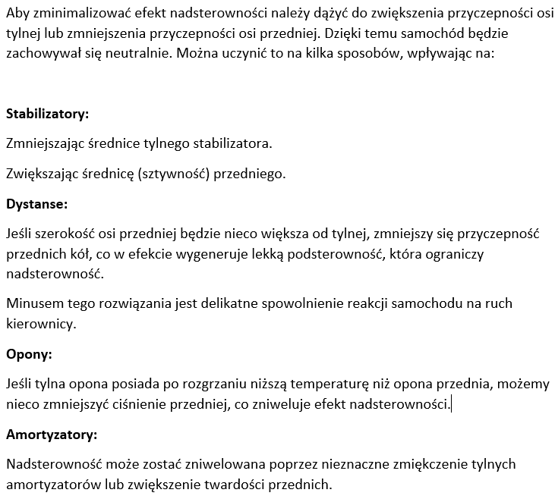
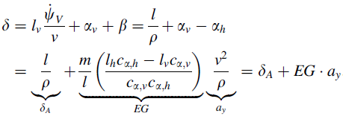
 | m = 750kg | 3.98916 | 3.49052 | 3.10268 | 2.79242 | 1.86161 | 1.39621 | 1.11697 | 0.93081 | 0.79783 | 0.69810 | 0.62054 | 0.55848
Kąt skrętu koła (uwzględniając poślizg) Steering angle δ [rad] | m = 475kg | 0.36 | 0.32 | 0.28 | 0.25 | 0.17 | 0.13 | 0.10 | 0.08 | 0.07 | 0.06 | 0.06 | 0.05
 | m = 550kg | 0.36 | 0.31 | 0.28 | 0.25 | 0.17 | 0.12 | 0.10 | 0.08 | 0.07 | 0.06 | 0.06 | 0.05
 | m = 625kg | 0.36 | 0.31 | 0.28 | 0.25 | 0.17 | 0.12 | 0.10 | 0.08 | 0.07 | 0.06 | 0.06 | 0.05
 | m = 750kg | 0.36 | 0.31 | 0.28 | 0.25 | 0.17 | 0.13 | 0.10 | 0.08 | 0.07 | 0.06 | 0.06 | 0.05
Kąt skrętu koła (uwzględniając poślizg) Steering angle δ [st] | m = 475kg | 20.80 | 18.20 | 16.17 | 14.56 | 9.70 | 7.28 | 5.82 | 4.85 | 4.16 | 3.64 | 3.23 | 2.91
 | m = 550kg | 20.44 | 17.88 | 15.89 | 14.30 | 9.54 | 7.15 | 5.72 | 4.77 | 4.09 | 3.58 | 3.18 | 2.86
 | m = 625kg | 20.44 | 17.89 | 15.90 | 14.31 | 9.54 | 7.15 | 5.72 | 4.77 | 4.09 | 3.58 | 3.18 | 2.86
 | m = 750kg | 20.58 | 18.01 | 16.01 | 14.41 | 9.60 | 7.20 | 5.76 | 4.80 | 4.12 | 3.60 | 3.20 | 2.88
Prędkość kątowa odchylania Yaw rate ψ [1/s] | m = 475kg | 0.71 | 0.63 | 0.56 | 0.50 | 0.33 | 0.25 | 0.20 | 0.17 | 0.14 | 0.13 | 0.11 | 0.10
 | m = 550kg | 0.71 | 0.63 | 0.56 | 0.50 | 0.33 | 0.25 | 0.20 | 0.17 | 0.14 | 0.13 | 0.11 | 0.10
 | m = 625kg | 0.71 | 0.63 | 0.56 | 0.50 | 0.33 | 0.25 | 0.20 | 0.17 | 0.14 | 0.13 | 0.11 | 0.10
 | m = 750kg | 0.71 | 0.63 | 0.56 | 0.50 | 0.33 | 0.25 | 0.20 | 0.17 | 0.14 | 0.13 | 0.11 | 0.10
Prędkość krytyczna Critical velocity vkr [m/s] | m = 475kg | 33.09 | 33.09 | 33.09 | 33.09 | 33.09 | 33.09 | 33.09 | 33.09 | 33.09 | 33.09 | 33.09 | 33.09
 | m = 550kg | 25.07 | 25.07 | 25.07 | 25.07 | 25.07 | 25.07 | 25.07 | 25.07 | 25.07 | 25.07 | 25.07 | 25.07
 | m = 625kg | 25.15 | 25.15 | 25.15 | 25.15 | 25.15 | 25.15 | 25.15 | 25.15 | 25.15 | 25.15 | 25.15 | 25.15
 | m = 750kg | 27.55 | 27.55 | 27.55 | 27.55 | 27.55 | 27.55 | 27.55 | 27.55 | 27.55 | 27.55 | 27.55 | 27.55

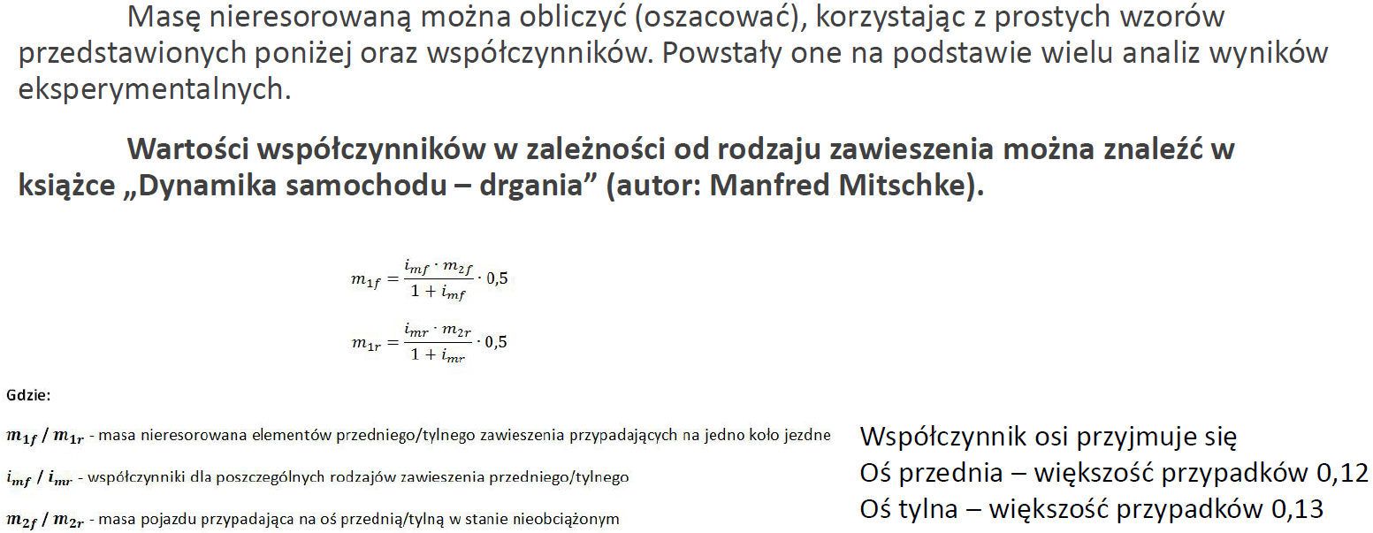

UNSPRUNG MASS - MASA NIERESOROWANA

Masa na osi przedniej - st. nieobciążony | m 2f [kg] | 95.00
Masa na osi tylnej - st. nieobciążony | m 2r [kg] | 142.50
Współczynnik dla zawieszenia - PRZÓD | i mf | 0.12
Współczynnik dla zawieszenia - TYŁ | i mr | 0.13
Masa nieresorowana na 1 kole - PRZÓD | m 1f [kg] | 5.09
Masa nieresorowana na 1 kole - TYŁ | m 1r [kg] | 8.20
Masa nieresorowana - OŚ PRZEDNIA | m f [kg] | 10.18
Masa nieresorowana - OŚ TYLNA | m r [kg] | 16.39
Masa nieresorowana CAŁKOWITA | m [kg] | 26.57

SPRUNG MASS - MASA RESOROWANA

Masa resorowana na 1 kole - PRZÓD | m 1f [kg] | 89.91
Masa resorowana na 1 kole - TYŁ | m 1r [kg] | 134.30
Masa resorowana - OŚ PRZEDNIA | m f [kg] | 179.82
Masa resorowana - OŚ TYLNA | m r [kg] | 268.61
Masa resorowana - CAŁKOWITA | m [kg] | 448.43

Położenie środka masy resorowanej
Wysokość [m] | H CSM [m] | 0.30

FRONT ROLL CENTRE

ANALIZA KOŁA PO PRAWO NA RYSUNKU |  |  |  |  | ANALIZA KOŁA PO LEWO NA RYSUNKU
Rozstaw kół [m] | 1.5 |  |  |  | Rozstaw kół [m] | 1.5
Kąt pochylenia wahacza dolnego [st] | 5 |  |  |  | Kąt pochylenia wahacza dolnego [st] | 5
[rad] | 0.087 |  |  |  | [rad] | 0.087
Kąt pochylenia wahacza górnego [st] | 5 |  |  |  | Kąt pochylenia wahacza górnego [st] | 5
[rad] | 0.087 |  |  |  | [rad] | 0.087
Równanie prostej wahacza dolnego |  |  |  |  | Równanie prostej wahacza dolnego
y1 = a1 * x + b1 |  |  |  |  | y1 = a1 * x + b1
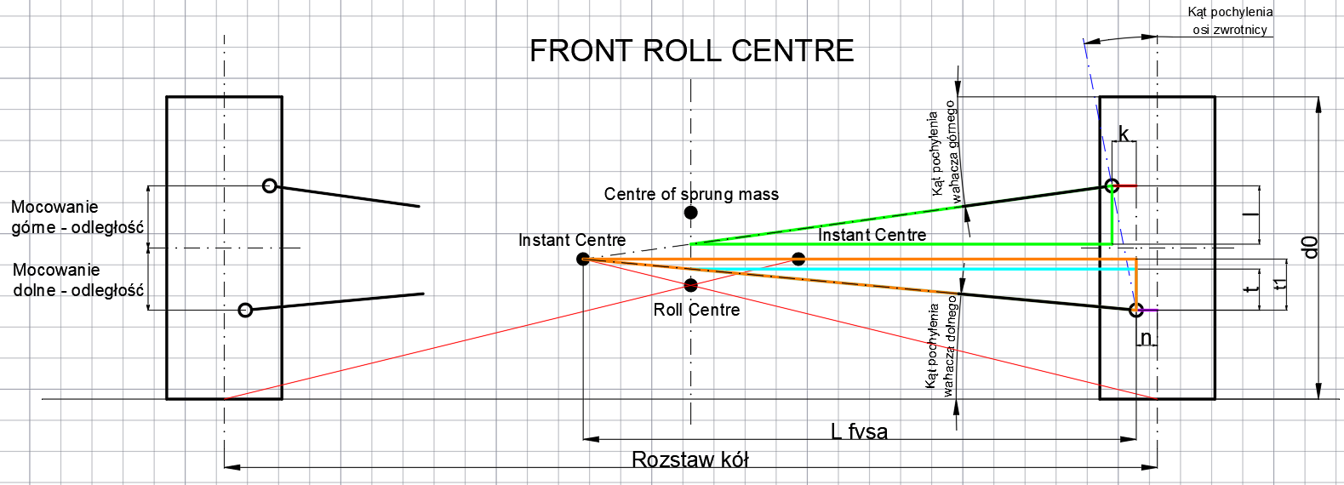
Równanie prostej wahacza górnego |  |  |  |  | Równanie prostej wahacza górnego
y2 = a2 * x + b2 |  |  |  |  | y2 = a2 * x + b2
a1 | -0.087488663526 | Na minusie jeśli wahacz dolny zwrócony w górę |  |  | a1 | 0.087488663526
a2 | 0.087 |  |  |  | a2 | -0.087 | Na minusie jeśli wahacz górny zwrócony w dół
Kąt pochylenia osi zwrotnicy [st] | 13 |  |  |  | Kąt pochylenia osi zwrotnicy [st] | 13
[rad] | 0.227 |  |  |  | [rad] | 0.227
Mocowanie dolne - odległość [m] | 0.104 | Mierzone od osi koła |  |  | Mocowanie dolne - odległość [m] | 0.104 | Mierzone od osi koła
Mocowanie górne - odległość [m] | 0.1 | Mierzone od osi koła |  |  | Mocowanie górne - odległość [m] | 0.1 | Mierzone od osi koła
Odcinek k [m] | 0.047 |  |  |  | Odcinek k [m] | 0.047
Odcinek n [m] | 0.0285 |  |  |  | Odcinek n [m] | 0.0285
Odcinek t [m] | 0.063123070734 |  |  |  | Odcinek t [m] | 0.063123070734
b1 | 0.063123070734 |  |  |  | b1 | 0.063123070734
Odcinek l [m] | 0.059 | Dla IC za osią symetrii pojazdu |  |  | Odcinek l [m] | 0.059 | Dla IC za osią symetrii pojazdu
b2 | 0.145 |  |  |  | b2 | 0.145
x [m] | -0.468 | IC po lewej od osi symetrii auta |  |  | x [m] | 0.468 | IC po prawej od osi symetrii auta

FRONT VIEW SWING ARM

Długość fvsa [m] | 1.189 | W zależności jak to wygląda geometrycznie, być może trzeba tutaj będzie dodać jeszcze odcinek n |  |  | Długość fvsa [m] | 1.189 | W zależności jak to wygląda geometrycznie, być może trzeba tutaj będzie dodać jeszcze odcinek n

FRONT VIEW INSTANT CENTRE - POŁOŻENIE

Średnica koła [m] | 0.516

Dla koła po prawo patrząc od przodu |  |  |  |  | Dla koła po lewo patrząc od przodu
Odcinek t1 [m] | 0.10406023165 |  |  |  | Odcinek t1 [m] | 0.10406023165
Wysokość IC [m] | 0.258 |  |  |  | Wysokość IC [m] | 0.258
Odległość od osi symetrii auta [m] | 0.468 | Na lewo od osi |  |  | Odległość od osi symetrii auta [m] | 0.468 | Na prawo od osi

ROLL CENTRE - POŁOŻENIE

Kąt pochylenia linii RC [rad] | 0.209 |  | Obecny stosunek [%]: | 31.81
[st] | 11.972
Wysokość RC [m] | 0.159 |  | Dążymy do około [m]: | 0.150

REAR ROLL CENTRE

ANALIZA KOŁA PO PRAWO NA RYSUNKU |  |  |  |  | ANALIZA KOŁA PO LEWO NA RYSUNKU
Rozstaw kół [m] | 1.5 |  |  |  | Rozstaw kół [m] | 1.5
Kąt pochylenia wahacza dolnego [st] | 2 |  |  |  | Kąt pochylenia wahacza dolnego [st] | 2
[rad] | 0.035 |  |  |  | [rad] | 0.035
Kąt pochylenia wahacza górnego [st] | 4 |  |  |  | Kąt pochylenia wahacza górnego [st] | 4
[rad] | 0.070 |  |  |  | [rad] | 0.070
Równanie prostej wahacza dolnego |  |  |  |  | Równanie prostej wahacza dolnego
y1 = a1 * x + b1 |  |  |  |  | y1 = a1 * x + b1
Równanie prostej wahacza górnego |  |  |  |  | Równanie prostej wahacza górnego
y2 = a2 * x + b2 |  |  |  |  | y2 = a2 * x + b2
a1 | -0.034920769492 | Na minusie jeśli wahacz dolny zwrócony w górę |  |  | a1 | 0.034920769492
a2 | 0.070 |  |  |  | a2 | -0.070
Kąt pochylenia osi zwrotnicy [st] | 13 |  |  |  | Kąt pochylenia osi zwrotnicy [st] | 13
[rad] | 0.227 |  |  |  | [rad] | 0.227
Mocowanie dolne - odległość [m] | 0.104 | Mierzone od osi koła |  |  | Mocowanie dolne - odległość [m] | 0.104
Mocowanie górne - odległość [m] | 0.1 | Mierzone od osi koła |  |  | Mocowanie górne - odległość [m] | 0.1
Odcinek k [m] | 0.047 |  |  |  | Odcinek k [m] | 0.047
Odcinek n [m] | 0.0285 |  |  |  | Odcinek n [m] | 0.0285
Odcinek t [m] | 0.025195335188 |  |  |  | Odcinek t [m] | 0.025195335188
b1 | 0.025195335188 |  |  |  | b1 | 0.025195335188
Odcinek l [m] | 0.0472 | Dla IC za osią symetrii pojazdu |  |  | Odcinek l [m] | 0.047
b2 | 0.157 |  |  |  | b2 | 0.157
x [m] | -1.256 | IC po lewej od osi symetrii auta |  |  | x [m] | 1.256

FRONT VIEW SWING ARM

Długość fvsa [m] | 1.977 |  |  |  | Długość fvsa [m] | 1.977

FRONT VIEW INSTANT CENTRE - POŁOŻENIE

Średnica koła [m] | 0.516

Dla koła po prawo patrząc od przodu |  |  |  |  | Dla koła po lewo patrząc od przodu
Odcinek t1 [m] | 0.069041586102 |  |  |  | Odcinek t1 [m] | 0.069041586102
Wysokość IC [m] | 0.223 |  |  |  | Wysokość IC [m] | 0.223
Odległość od osi symetrii auta [m] | 1.256 | Na lewo od osi |  |  | Odległość od osi symetrii auta [m] | 1.256

ROLL CENTRE - POŁOŻENIE

Kąt pochylenia linii RC [rad] | 0.111 |  | Obecny stosunek [%]: | 16.70
[st] | 6.351
Wysokość RC [m] | 0.083 |  | Dążymy do około [m]: | 0.075

ODLEGŁOŚĆ CENTRE OF SPRUNG MASS - ROLL CENTRE [m]
PRZÓD | 0.141
TYŁ | 0.217

SCRUB RADIUS | PROMIEŃ ZATACZANIA [m]

FRONT |  |  |  |  | REAR
Promień zataczania [m] | 0.036 |  |  |  | Promień zataczania [m] | 0.036

CAMBER CHANGE RATE | CAMBER GAIN [st/mm]

FRONT |  |  |  |  | REAR
Camber change rate [st] | 0.048 |  |  |  | Camber change rate | 0.03

PRZYSPIESZENIE DOŚRODKOWE | CENTRIPETAL ACCELERATION [m/s^2]
 |  | Prędkość | Cornering Velocity [m/s]
 |  | 5 | 10 | 15 | 20 | 25 | 30 | 35 | 40 | 45
Promień zakrętu | Cornering Radius [m] | 5 | 5.00 | 20.00 | 45.00 | 80.00 | 125.00 | 180.00 | 245.00 | 320.00 | 405.00
 | 10 | 2.50 | 10.00 | 22.50 | 40.00 | 62.50 | 90.00 | 122.50 | 160.00 | 202.50
 | 15 | 1.67 | 6.67 | 15.00 | 26.67 | 41.67 | 60.00 | 81.67 | 106.67 | 135.00
 | 20 | 1.25 | 5.00 | 11.25 | 20.00 | 31.25 | 45.00 | 61.25 | 80.00 | 101.25
 | 25 | 1.00 | 4.00 | 9.00 | 16.00 | 25.00 | 36.00 | 49.00 | 64.00 | 81.00
 | 30 | 0.83 | 3.33 | 7.50 | 13.33 | 20.83 | 30.00 | 40.83 | 53.33 | 67.50
 | 35 | 0.71 | 2.86 | 6.43 | 11.43 | 17.86 | 25.71 | 35.00 | 45.71 | 57.86
 | 40 | 0.63 | 2.50 | 5.63 | 10.00 | 15.63 | 22.50 | 30.63 | 40.00 | 50.63
 | 45 | 0.56 | 2.22 | 5.00 | 8.89 | 13.89 | 20.00 | 27.22 | 35.56 | 45.00
 | 50 | 0.50 | 2.00 | 4.50 | 8.00 | 12.50 | 18.00 | 24.50 | 32.00 | 40.50
 | 55 | 0.45 | 1.82 | 4.09 | 7.27 | 11.36 | 16.36 | 22.27 | 29.09 | 36.82
 | 60 | 0.42 | 1.67 | 3.75 | 6.67 | 10.42 | 15.00 | 20.42 | 26.67 | 33.75
 | 65 | 0.38 | 1.54 | 3.46 | 6.15 | 9.62 | 13.85 | 18.85 | 24.62 | 31.15
 | 70 | 0.36 | 1.43 | 3.21 | 5.71 | 8.93 | 12.86 | 17.50 | 22.86 | 28.93
 | 75 | 0.33 | 1.33 | 3.00 | 5.33 | 8.33 | 12.00 | 16.33 | 21.33 | 27.00
 | 80 | 0.31 | 1.25 | 2.81 | 5.00 | 7.81 | 11.25 | 15.31 | 20.00 | 25.31
 | 85 | 0.29 | 1.18 | 2.65 | 4.71 | 7.35 | 10.59 | 14.41 | 18.82 | 23.82
 | 90 | 0.28 | 1.11 | 2.50 | 4.44 | 6.94 | 10.00 | 13.61 | 17.78 | 22.50
 | 95 | 0.26 | 1.05 | 2.37 | 4.21 | 6.58 | 9.47 | 12.89 | 16.84 | 21.32
 | 100 | 0.25 | 1.00 | 2.25 | 4.00 | 6.25 | 9.00 | 12.25 | 16.00 | 20.25

SIŁA DOŚRODKOWA | CENTRIPETAL FORCE [N]
 |  | Prędkość | Cornering Velocity [m/s]
 |  | 5 | 10 | 15 | 20 | 25 | 30 | 35 | 40 | 45
Promień zakrętu | Cornering Radius [m] | 5 | 3500.0 | 14000.0 | 31500.0 | 56000.0 | 87500.0 | 126000.0 | 171500.0 | 224000.0 | 283500.0
 | 10 | 1750.0 | 7000.0 | 15750.0 | 28000.0 | 43750.0 | 63000.0 | 85750.0 | 112000.0 | 141750.0
 | 15 | 1166.7 | 4666.7 | 10500.0 | 18666.7 | 29166.7 | 42000.0 | 57166.7 | 74666.7 | 94500.0
 | 20 | 875.0 | 3500.0 | 7875.0 | 14000.0 | 21875.0 | 31500.0 | 42875.0 | 56000.0 | 70875.0
 | 25 | 700.0 | 2800.0 | 6300.0 | 11200.0 | 17500.0 | 25200.0 | 34300.0 | 44800.0 | 56700.0
 | 30 | 583.3 | 2333.3 | 5250.0 | 9333.3 | 14583.3 | 21000.0 | 28583.3 | 37333.3 | 47250.0
 | 35 | 500.0 | 2000.0 | 4500.0 | 8000.0 | 12500.0 | 18000.0 | 24500.0 | 32000.0 | 40500.0
 | 40 | 437.5 | 1750.0 | 3937.5 | 7000.0 | 10937.5 | 15750.0 | 21437.5 | 28000.0 | 35437.5
 | 45 | 388.9 | 1555.6 | 3500.0 | 6222.2 | 9722.2 | 14000.0 | 19055.6 | 24888.9 | 31500.0
 | 50 | 350.0 | 1400.0 | 3150.0 | 5600.0 | 8750.0 | 12600.0 | 17150.0 | 22400.0 | 28350.0
 | 55 | 318.2 | 1272.7 | 2863.6 | 5090.9 | 7954.5 | 11454.5 | 15590.9 | 20363.6 | 25772.7
 | 60 | 291.7 | 1166.7 | 2625.0 | 4666.7 | 7291.7 | 10500.0 | 14291.7 | 18666.7 | 23625.0
 | 65 | 269.2 | 1076.9 | 2423.1 | 4307.7 | 6730.8 | 9692.3 | 13192.3 | 17230.8 | 21807.7
 | 70 | 250.0 | 1000.0 | 2250.0 | 4000.0 | 6250.0 | 9000.0 | 12250.0 | 16000.0 | 20250.0
 | 75 | 233.3 | 933.3 | 2100.0 | 3733.3 | 5833.3 | 8400.0 | 11433.3 | 14933.3 | 18900.0
 | 80 | 218.8 | 875.0 | 1968.8 | 3500.0 | 5468.8 | 7875.0 | 10718.8 | 14000.0 | 17718.8
 | 85 | 205.9 | 823.5 | 1852.9 | 3294.1 | 5147.1 | 7411.8 | 10088.2 | 13176.5 | 16676.5
 | 90 | 194.4 | 777.8 | 1750.0 | 3111.1 | 4861.1 | 7000.0 | 9527.8 | 12444.4 | 15750.0
 | 95 | 184.2 | 736.8 | 1657.9 | 2947.4 | 4605.3 | 6631.6 | 9026.3 | 11789.5 | 14921.1
 | 100 | 175.0 | 700.0 | 1575.0 | 2800.0 | 4375.0 | 6300.0 | 8575.0 | 11200.0 | 14175.0

ROLL COUPLE - FRONT [Nm]
 |  | Prędkość | Cornering Velocity [m/s]
 |  | 5 | 10 | 15 | 20 | 25 | 30 | 35 | 40 | 45
Promień zakrętu | Cornering Radius [m] | 5 | 493.4 | 1973.5 | 4440.3 | 7893.8 | 12334.1 | 17761.2 | 24174.9 | 31575.4 | 39962.6
 | 10 | 246.7 | 986.7 | 2220.1 | 3946.9 | 6167.1 | 8880.6 | 12087.5 | 15787.7 | 19981.3
 | 15 | 164.5 | 657.8 | 1480.1 | 2631.3 | 4111.4 | 5920.4 | 8058.3 | 10525.1 | 13320.9
 | 20 | 123.3 | 493.4 | 1110.1 | 1973.5 | 3083.5 | 4440.3 | 6043.7 | 7893.8 | 9990.6
 | 25 | 98.7 | 394.7 | 888.1 | 1578.8 | 2466.8 | 3552.2 | 4835.0 | 6315.1 | 7992.5
 | 30 | 82.2 | 328.9 | 740.0 | 1315.6 | 2055.7 | 2960.2 | 4029.2 | 5262.6 | 6660.4
 | 35 | 70.5 | 281.9 | 634.3 | 1127.7 | 1762.0 | 2537.3 | 3453.6 | 4510.8 | 5708.9
 | 40 | 61.7 | 246.7 | 555.0 | 986.7 | 1541.8 | 2220.1 | 3021.9 | 3946.9 | 4995.3
 | 45 | 54.8 | 219.3 | 493.4 | 877.1 | 1370.5 | 1973.5 | 2686.1 | 3508.4 | 4440.3
 | 50 | 49.3 | 197.3 | 444.0 | 789.4 | 1233.4 | 1776.1 | 2417.5 | 3157.5 | 3996.3
 | 55 | 44.9 | 179.4 | 403.7 | 717.6 | 1121.3 | 1614.7 | 2197.7 | 2870.5 | 3633.0
 | 60 | 41.1 | 164.5 | 370.0 | 657.8 | 1027.8 | 1480.1 | 2014.6 | 2631.3 | 3330.2
 | 65 | 38.0 | 151.8 | 341.6 | 607.2 | 948.8 | 1366.2 | 1859.6 | 2428.9 | 3074.0
 | 70 | 35.2 | 141.0 | 317.2 | 563.8 | 881.0 | 1268.7 | 1726.8 | 2255.4 | 2854.5
 | 75 | 32.9 | 131.6 | 296.0 | 526.3 | 822.3 | 1184.1 | 1611.7 | 2105.0 | 2664.2
 | 80 | 30.8 | 123.3 | 277.5 | 493.4 | 770.9 | 1110.1 | 1510.9 | 1973.5 | 2497.7
 | 85 | 29.0 | 116.1 | 261.2 | 464.3 | 725.5 | 1044.8 | 1422.1 | 1857.4 | 2350.7
 | 90 | 27.4 | 109.6 | 246.7 | 438.5 | 685.2 | 986.7 | 1343.1 | 1754.2 | 2220.1
 | 95 | 26.0 | 103.9 | 233.7 | 415.5 | 649.2 | 934.8 | 1272.4 | 1661.9 | 2103.3
 | 100 | 24.7 | 98.7 | 222.0 | 394.7 | 616.7 | 888.1 | 1208.7 | 1578.8 | 1998.1

CHASSIS ROLL STIFFNESS

FRONT |  |  |  |  | REAR
Coil spring wheel rate [kg/mm] | 1.35 | Z Excela Jacka |  |  | Coil spring wheel rate [kg/mm] | 2.31 | Z Excela Jacka
Coil spring wheel rate [kg/m] | 1350.00 |  |  |  | Coil spring wheel rate [kg/m] | 2312.50
Coil spring wheel rate [N/m] | 13243.50 |  |  |  | Coil spring wheel rate [N/m] | 22685.63
Anti-roll bar wheel rate [N/m] | 10861.07 | Z Excela Tomka |  |  | Anti-roll bar wheel rate [N/m] | 10859.27 | Z Excela Tomka
Combined wheel rate [N/m] | 24104.57 |  |  |  | Combined wheel rate [N/m] | 33544.90
Track widht [m] | 1.50 |  |  |  | Track width [m] | 1.50
FRONT Chassis roll stiffness [Nm/st] | 473.29 |  |  |  | REAR Chassis roll stiffness [Nm/st] | 658.65

TOTAL CHASSIS ROLL STIFFNESS [Nm/st]
1131.945

CHASSIS ROLL ANGLE - FRONT [st]
 |  | Prędkość | Cornering Velocity [m/s]
 |  | 5 | 10 | 15 | 20 | 25 | 30 | 35 | 40 | 45
Promień zakrętu | Cornering Radius [m] | 5 | 0.44 | 1.74 | 3.92 | 6.97 | 10.90 | 15.69 | 21.36 | 27.89 | 35.30
 | 10 | 0.22 | 0.87 | 1.96 | 3.49 | 5.45 | 7.85 | 10.68 | 13.95 | 17.65
 | 15 | 0.15 | 0.58 | 1.31 | 2.32 | 3.63 | 5.23 | 7.12 | 9.30 | 11.77
 | 20 | 0.11 | 0.44 | 0.98 | 1.74 | 2.72 | 3.92 | 5.34 | 6.97 | 8.83
 | 25 | 0.09 | 0.35 | 0.78 | 1.39 | 2.18 | 3.14 | 4.27 | 5.58 | 7.06
 | 30 | 0.07 | 0.29 | 0.65 | 1.16 | 1.82 | 2.62 | 3.56 | 4.65 | 5.88
 | 35 | 0.06 | 0.25 | 0.56 | 1.00 | 1.56 | 2.24 | 3.05 | 3.98 | 5.04
 | 40 | 0.05 | 0.22 | 0.49 | 0.87 | 1.36 | 1.96 | 2.67 | 3.49 | 4.41
 | 45 | 0.05 | 0.19 | 0.44 | 0.77 | 1.21 | 1.74 | 2.37 | 3.10 | 3.92
 | 50 | 0.04 | 0.17 | 0.39 | 0.70 | 1.09 | 1.57 | 2.14 | 2.79 | 3.53
 | 55 | 0.04 | 0.16 | 0.36 | 0.63 | 0.99 | 1.43 | 1.94 | 2.54 | 3.21
 | 60 | 0.04 | 0.15 | 0.33 | 0.58 | 0.91 | 1.31 | 1.78 | 2.32 | 2.94
 | 65 | 0.03 | 0.13 | 0.30 | 0.54 | 0.84 | 1.21 | 1.64 | 2.15 | 2.72
 | 70 | 0.03 | 0.12 | 0.28 | 0.50 | 0.78 | 1.12 | 1.53 | 1.99 | 2.52
 | 75 | 0.03 | 0.12 | 0.26 | 0.46 | 0.73 | 1.05 | 1.42 | 1.86 | 2.35
 | 80 | 0.03 | 0.11 | 0.25 | 0.44 | 0.68 | 0.98 | 1.33 | 1.74 | 2.21
 | 85 | 0.03 | 0.10 | 0.23 | 0.41 | 0.64 | 0.92 | 1.26 | 1.64 | 2.08
 | 90 | 0.02 | 0.10 | 0.22 | 0.39 | 0.61 | 0.87 | 1.19 | 1.55 | 1.96
 | 95 | 0.02 | 0.09 | 0.21 | 0.37 | 0.57 | 0.83 | 1.12 | 1.47 | 1.86
 | 100 | 0.02 | 0.09 | 0.20 | 0.35 | 0.54 | 0.78 | 1.07 | 1.39 | 1.77

CHASSIS ROLL ANGLE - FRONT [rad]
 |  | Prędkość | Cornering Velocity [m/s]
 |  | 5 | 10 | 15 | 20 | 25 | 30 | 35 | 40 | 45
Promień zakrętu | Cornering Radius [m] | 5 | 0.008 | 0.030 | 0.068 | 0.122 | 0.190 | 0.274 | 0.373 | 0.487 | 0.616
 | 10 | 0.004 | 0.015 | 0.034 | 0.061 | 0.095 | 0.137 | 0.186 | 0.243 | 0.308
 | 15 | 0.003 | 0.010 | 0.023 | 0.041 | 0.063 | 0.091 | 0.124 | 0.162 | 0.205
 | 20 | 0.002 | 0.008 | 0.017 | 0.030 | 0.048 | 0.068 | 0.093 | 0.122 | 0.154
 | 25 | 0.002 | 0.006 | 0.014 | 0.024 | 0.038 | 0.055 | 0.075 | 0.097 | 0.123
 | 30 | 0.001 | 0.005 | 0.011 | 0.020 | 0.032 | 0.046 | 0.062 | 0.081 | 0.103
 | 35 | 0.001 | 0.004 | 0.010 | 0.017 | 0.027 | 0.039 | 0.053 | 0.070 | 0.088
 | 40 | 0.001 | 0.004 | 0.009 | 0.015 | 0.024 | 0.034 | 0.047 | 0.061 | 0.077
 | 45 | 0.001 | 0.003 | 0.008 | 0.014 | 0.021 | 0.030 | 0.041 | 0.054 | 0.068
 | 50 | 0.001 | 0.003 | 0.007 | 0.012 | 0.019 | 0.027 | 0.037 | 0.049 | 0.062
 | 55 | 0.001 | 0.003 | 0.006 | 0.011 | 0.017 | 0.025 | 0.034 | 0.044 | 0.056
 | 60 | 0.001 | 0.003 | 0.006 | 0.010 | 0.016 | 0.023 | 0.031 | 0.041 | 0.051
 | 65 | 0.001 | 0.002 | 0.005 | 0.009 | 0.015 | 0.021 | 0.029 | 0.037 | 0.047
 | 70 | 0.001 | 0.002 | 0.005 | 0.009 | 0.014 | 0.020 | 0.027 | 0.035 | 0.044
 | 75 | 0.001 | 0.002 | 0.005 | 0.008 | 0.013 | 0.018 | 0.025 | 0.032 | 0.041
 | 80 | 0.000 | 0.002 | 0.004 | 0.008 | 0.012 | 0.017 | 0.023 | 0.030 | 0.039
 | 85 | 0.000 | 0.002 | 0.004 | 0.007 | 0.011 | 0.016 | 0.022 | 0.029 | 0.036
 | 90 | 0.000 | 0.002 | 0.004 | 0.007 | 0.011 | 0.015 | 0.021 | 0.027 | 0.034
 | 95 | 0.000 | 0.002 | 0.004 | 0.006 | 0.010 | 0.014 | 0.020 | 0.026 | 0.032
 | 100 | 0.000 | 0.002 | 0.003 | 0.006 | 0.010 | 0.014 | 0.019 | 0.024 | 0.031

WHEEL CAMBER ANGLE - FRONT

Kąt pochylenia koła [st] | -0.8
[rad] | -0.013962634016

ROLL CAMBER - FRONT [/]
 |  | Prędkość | Cornering Velocity [m/s]
 |  | 5 | 10 | 15 | 20 | 25 | 30 | 35 | 40 | 45
Promień zakrętu | Cornering Radius [m] | 5 | -1.835 | -0.459 | -0.204 | -0.115 | -0.073 | -0.051 | -0.037 | -0.029 | -0.023
 | 10 | -3.671 | -0.918 | -0.408 | -0.229 | -0.147 | -0.102 | -0.075 | -0.057 | -0.045
 | 15 | -5.506 | -1.377 | -0.612 | -0.344 | -0.220 | -0.153 | -0.112 | -0.086 | -0.068
 | 20 | -7.342 | -1.835 | -0.816 | -0.459 | -0.294 | -0.204 | -0.150 | -0.115 | -0.091
 | 25 | -9.177 | -2.294 | -1.020 | -0.574 | -0.367 | -0.255 | -0.187 | -0.143 | -0.113
 | 30 | -11.013 | -2.753 | -1.224 | -0.688 | -0.441 | -0.306 | -0.225 | -0.172 | -0.136
 | 35 | -12.848 | -3.212 | -1.428 | -0.803 | -0.514 | -0.357 | -0.262 | -0.201 | -0.159
 | 40 | -14.684 | -3.671 | -1.632 | -0.918 | -0.587 | -0.408 | -0.300 | -0.229 | -0.181
 | 45 | -16.519 | -4.130 | -1.835 | -1.032 | -0.661 | -0.459 | -0.337 | -0.258 | -0.204
 | 50 | -18.355 | -4.589 | -2.039 | -1.147 | -0.734 | -0.510 | -0.375 | -0.287 | -0.227
 | 55 | -20.190 | -5.048 | -2.243 | -1.262 | -0.808 | -0.561 | -0.412 | -0.315 | -0.249
 | 60 | -22.026 | -5.506 | -2.447 | -1.377 | -0.881 | -0.612 | -0.450 | -0.344 | -0.272
 | 65 | -23.861 | -5.965 | -2.651 | -1.491 | -0.954 | -0.663 | -0.487 | -0.373 | -0.295
 | 70 | -25.697 | -6.424 | -2.855 | -1.606 | -1.028 | -0.714 | -0.524 | -0.402 | -0.317
 | 75 | -27.532 | -6.883 | -3.059 | -1.721 | -1.101 | -0.765 | -0.562 | -0.430 | -0.340
 | 80 | -29.367 | -7.342 | -3.263 | -1.835 | -1.175 | -0.816 | -0.599 | -0.459 | -0.363
 | 85 | -31.203 | -7.801 | -3.467 | -1.950 | -1.248 | -0.867 | -0.637 | -0.488 | -0.385
 | 90 | -33.038 | -8.260 | -3.671 | -2.065 | -1.322 | -0.918 | -0.674 | -0.516 | -0.408
 | 95 | -34.874 | -8.718 | -3.875 | -2.180 | -1.395 | -0.969 | -0.712 | -0.545 | -0.431
 | 100 | -36.709 | -9.177 | -4.079 | -2.294 | -1.468 | -1.020 | -0.749 | -0.574 | -0.453

FRONT VIEW SWING ARM - FRONT [m]
 |  | Prędkość | Cornering Velocity [m/s]
 |  | 5 | 10 | 15 | 20 | 25 | 30 | 35 | 40 | 45
Promień zakrętu | Cornering Radius [m] | 5 | 0.265 | 0.514 | 0.623 | 0.673 | 0.699 | 0.714 | 0.723 | 0.729 | 0.733
 | 10 | 0.161 | 0.391 | 0.533 | 0.610 | 0.654 | 0.681 | 0.698 | 0.709 | 0.717
 | 15 | 0.115 | 0.316 | 0.465 | 0.558 | 0.615 | 0.651 | 0.674 | 0.691 | 0.702
 | 20 | 0.090 | 0.265 | 0.413 | 0.514 | 0.580 | 0.623 | 0.652 | 0.673 | 0.688
 | 25 | 0.074 | 0.228 | 0.371 | 0.477 | 0.549 | 0.598 | 0.632 | 0.656 | 0.674
 | 30 | 0.062 | 0.200 | 0.337 | 0.444 | 0.521 | 0.574 | 0.612 | 0.640 | 0.660
 | 35 | 0.054 | 0.178 | 0.309 | 0.416 | 0.495 | 0.553 | 0.594 | 0.625 | 0.647
 | 40 | 0.048 | 0.161 | 0.285 | 0.391 | 0.472 | 0.533 | 0.577 | 0.610 | 0.635
 | 45 | 0.043 | 0.146 | 0.265 | 0.369 | 0.452 | 0.514 | 0.561 | 0.596 | 0.623
 | 50 | 0.039 | 0.134 | 0.247 | 0.349 | 0.432 | 0.497 | 0.546 | 0.583 | 0.611
 | 55 | 0.035 | 0.124 | 0.231 | 0.332 | 0.415 | 0.481 | 0.531 | 0.570 | 0.600
 | 60 | 0.033 | 0.115 | 0.218 | 0.316 | 0.399 | 0.465 | 0.517 | 0.558 | 0.590
 | 65 | 0.030 | 0.108 | 0.205 | 0.301 | 0.384 | 0.451 | 0.504 | 0.546 | 0.579
 | 70 | 0.028 | 0.101 | 0.195 | 0.288 | 0.370 | 0.438 | 0.492 | 0.535 | 0.569
 | 75 | 0.026 | 0.095 | 0.185 | 0.276 | 0.357 | 0.425 | 0.480 | 0.524 | 0.560
 | 80 | 0.025 | 0.090 | 0.176 | 0.265 | 0.345 | 0.413 | 0.469 | 0.514 | 0.550
 | 85 | 0.023 | 0.085 | 0.168 | 0.254 | 0.334 | 0.402 | 0.458 | 0.504 | 0.541
 | 90 | 0.022 | 0.081 | 0.161 | 0.245 | 0.323 | 0.391 | 0.448 | 0.495 | 0.533
 | 95 | 0.021 | 0.077 | 0.154 | 0.236 | 0.313 | 0.381 | 0.438 | 0.485 | 0.524
 | 100 | 0.020 | 0.074 | 0.148 | 0.228 | 0.304 | 0.371 | 0.429 | 0.477 | 0.516

CAMBER CHANGE RATE | CAMBER GAIN - FRONT [st/mm]
 |  | Prędkość | Cornering Velocity [m/s]
 |  | 5 | 10 | 15 | 20 | 25 | 30 | 35 | 40 | 45
Promień zakrętu | Cornering Radius [m] | 5 | -0.217 | -0.111 | -0.092 | -0.085 | -0.082 | -0.080 | -0.079 | -0.079 | -0.078
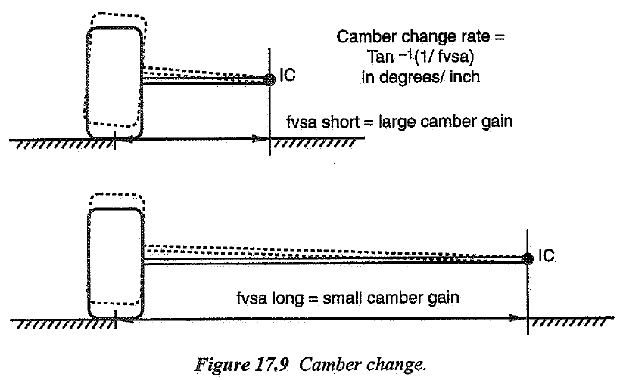
 | 10 | -0.357 | -0.147 | -0.108 | -0.094 | -0.088 | -0.084 | -0.082 | -0.081 | -0.080
 | 15 | -0.497 | -0.182 | -0.123 | -0.103 | -0.093 | -0.088 | -0.085 | -0.083 | -0.082
 | 20 | -0.637 | -0.217 | -0.139 | -0.111 | -0.099 | -0.092 | -0.088 | -0.085 | -0.083
 | 25 | -0.777 | -0.252 | -0.154 | -0.120 | -0.104 | -0.096 | -0.091 | -0.087 | -0.085
 | 30 | -0.918 | -0.287 | -0.170 | -0.129 | -0.110 | -0.100 | -0.094 | -0.090 | -0.087
 | 35 | -1.058 | -0.322 | -0.185 | -0.138 | -0.116 | -0.104 | -0.096 | -0.092 | -0.089
 | 40 | -1.198 | -0.357 | -0.201 | -0.147 | -0.121 | -0.108 | -0.099 | -0.094 | -0.090
 | 45 | -1.338 | -0.392 | -0.217 | -0.155 | -0.127 | -0.111 | -0.102 | -0.096 | -0.092
 | 50 | -1.478 | -0.427 | -0.232 | -0.164 | -0.132 | -0.115 | -0.105 | -0.098 | -0.094
 | 55 | -1.618 | -0.462 | -0.248 | -0.173 | -0.138 | -0.119 | -0.108 | -0.100 | -0.095
 | 60 | -1.758 | -0.497 | -0.263 | -0.182 | -0.144 | -0.123 | -0.111 | -0.103 | -0.097
 | 65 | -1.899 | -0.532 | -0.279 | -0.190 | -0.149 | -0.127 | -0.114 | -0.105 | -0.099
 | 70 | -2.039 | -0.567 | -0.295 | -0.199 | -0.155 | -0.131 | -0.116 | -0.107 | -0.101
 | 75 | -2.179 | -0.602 | -0.310 | -0.208 | -0.161 | -0.135 | -0.119 | -0.109 | -0.102
 | 80 | -2.319 | -0.637 | -0.326 | -0.217 | -0.166 | -0.139 | -0.122 | -0.111 | -0.104
 | 85 | -2.459 | -0.672 | -0.341 | -0.225 | -0.172 | -0.143 | -0.125 | -0.114 | -0.106
 | 90 | -2.599 | -0.707 | -0.357 | -0.234 | -0.177 | -0.147 | -0.128 | -0.116 | -0.108
 | 95 | -2.738 | -0.742 | -0.372 | -0.243 | -0.183 | -0.150 | -0.131 | -0.118 | -0.109
 | 100 | -2.878 | -0.777 | -0.388 | -0.252 | -0.189 | -0.154 | -0.134 | -0.120 | -0.111

VERTICAL WHEEL DISPLACEMENT - FRONT [m]
 |  | Prędkość | Cornering Velocity [m/s]
 |  | 5 | 10 | 15 | 20 | 25 | 30 | 35 | 40 | 45
Promień zakrętu | Cornering Radius [m] | 5 | 0.006 | 0.023 | 0.051 | 0.092 | 0.144 | 0.211 | 0.293 | 0.397 | 0.531
 | 10 | 0.003 | 0.011 | 0.026 | 0.046 | 0.072 | 0.103 | 0.141 | 0.186 | 0.239
 | 15 | 0.002 | 0.008 | 0.017 | 0.030 | 0.048 | 0.069 | 0.094 | 0.123 | 0.156
 | 20 | 0.001 | 0.006 | 0.013 | 0.023 | 0.036 | 0.051 | 0.070 | 0.092 | 0.116
 | 25 | 0.001 | 0.005 | 0.010 | 0.018 | 0.029 | 0.041 | 0.056 | 0.073 | 0.093
 | 30 | 0.001 | 0.004 | 0.009 | 0.015 | 0.024 | 0.034 | 0.047 | 0.061 | 0.077
 | 35 | 0.001 | 0.003 | 0.007 | 0.013 | 0.020 | 0.029 | 0.040 | 0.052 | 0.066
 | 40 | 0.001 | 0.003 | 0.006 | 0.011 | 0.018 | 0.026 | 0.035 | 0.046 | 0.058
 | 45 | 0.001 | 0.003 | 0.006 | 0.010 | 0.016 | 0.023 | 0.031 | 0.041 | 0.051
 | 50 | 0.001 | 0.002 | 0.005 | 0.009 | 0.014 | 0.021 | 0.028 | 0.037 | 0.046
 | 55 | 0.001 | 0.002 | 0.005 | 0.008 | 0.013 | 0.019 | 0.025 | 0.033 | 0.042
 | 60 | 0.000 | 0.002 | 0.004 | 0.008 | 0.012 | 0.017 | 0.023 | 0.030 | 0.039
 | 65 | 0.000 | 0.002 | 0.004 | 0.007 | 0.011 | 0.016 | 0.022 | 0.028 | 0.036
 | 70 | 0.000 | 0.002 | 0.004 | 0.007 | 0.010 | 0.015 | 0.020 | 0.026 | 0.033
 | 75 | 0.000 | 0.002 | 0.003 | 0.006 | 0.010 | 0.014 | 0.019 | 0.024 | 0.031
 | 80 | 0.000 | 0.001 | 0.003 | 0.006 | 0.009 | 0.013 | 0.017 | 0.023 | 0.029
 | 85 | 0.000 | 0.001 | 0.003 | 0.005 | 0.008 | 0.012 | 0.016 | 0.021 | 0.027
 | 90 | 0.000 | 0.001 | 0.003 | 0.005 | 0.008 | 0.011 | 0.016 | 0.020 | 0.026
 | 95 | 0.000 | 0.001 | 0.003 | 0.005 | 0.008 | 0.011 | 0.015 | 0.019 | 0.024
 | 100 | 0.000 | 0.001 | 0.003 | 0.005 | 0.007 | 0.010 | 0.014 | 0.018 | 0.023

ROLL COUPLE - REAR [Nm]
 |  | Prędkość | Cornering Velocity [m/s]
 |  | 5 | 10 | 15 | 20 | 25 | 30 | 35 | 40 | 45
Promień zakrętu | Cornering Radius [m] | 5 | 757.8 | 3031.2 | 6820.3 | 12125.0 | 18945.3 | 27281.2 | 37132.8 | 48500.0 | 61382.8
 | 10 | 378.9 | 1515.6 | 3410.2 | 6062.5 | 9472.7 | 13640.6 | 18566.4 | 24250.0 | 30691.4
 | 15 | 252.6 | 1010.4 | 2273.4 | 4041.7 | 6315.1 | 9093.7 | 12377.6 | 16166.7 | 20460.9
 | 20 | 189.5 | 757.8 | 1705.1 | 3031.2 | 4736.3 | 6820.3 | 9283.2 | 12125.0 | 15345.7
 | 25 | 151.6 | 606.2 | 1364.1 | 2425.0 | 3789.1 | 5456.2 | 7426.6 | 9700.0 | 12276.6
 | 30 | 126.3 | 505.2 | 1136.7 | 2020.8 | 3157.6 | 4546.9 | 6188.8 | 8083.3 | 10230.5
 | 35 | 108.3 | 433.0 | 974.3 | 1732.1 | 2706.5 | 3897.3 | 5304.7 | 6928.6 | 8769.0
 | 40 | 94.7 | 378.9 | 852.5 | 1515.6 | 2368.2 | 3410.2 | 4641.6 | 6062.5 | 7672.9
 | 45 | 84.2 | 336.8 | 757.8 | 1347.2 | 2105.0 | 3031.2 | 4125.9 | 5388.9 | 6820.3
 | 50 | 75.8 | 303.1 | 682.0 | 1212.5 | 1894.5 | 2728.1 | 3713.3 | 4850.0 | 6138.3
 | 55 | 68.9 | 275.6 | 620.0 | 1102.3 | 1722.3 | 2480.1 | 3375.7 | 4409.1 | 5580.3
 | 60 | 63.2 | 252.6 | 568.4 | 1010.4 | 1578.8 | 2273.4 | 3094.4 | 4041.7 | 5115.2
 | 65 | 58.3 | 233.2 | 524.6 | 932.7 | 1457.3 | 2098.6 | 2856.4 | 3730.8 | 4721.8
 | 70 | 54.1 | 216.5 | 487.2 | 866.1 | 1353.2 | 1948.7 | 2652.3 | 3464.3 | 4384.5
 | 75 | 50.5 | 202.1 | 454.7 | 808.3 | 1263.0 | 1818.7 | 2475.5 | 3233.3 | 4092.2
 | 80 | 47.4 | 189.5 | 426.3 | 757.8 | 1184.1 | 1705.1 | 2320.8 | 3031.2 | 3836.4
 | 85 | 44.6 | 178.3 | 401.2 | 713.2 | 1114.4 | 1604.8 | 2184.3 | 2852.9 | 3610.8
 | 90 | 42.1 | 168.4 | 378.9 | 673.6 | 1052.5 | 1515.6 | 2062.9 | 2694.4 | 3410.2
 | 95 | 39.9 | 159.5 | 359.0 | 638.2 | 997.1 | 1435.9 | 1954.4 | 2552.6 | 3230.7
 | 100 | 37.9 | 151.6 | 341.0 | 606.2 | 947.3 | 1364.1 | 1856.6 | 2425.0 | 3069.1

CHASSIS ROLL ANGLE - REAR [st]
 |  | Prędkość | Cornering Velocity [m/s]
 |  | 5 | 10 | 15 | 20 | 25 | 30 | 35 | 40 | 45
Promień zakrętu | Cornering Radius [m] | 5 | 1.2 | 4.6 | 10.4 | 18.4 | 28.8 | 41.4 | 56.4 | 73.6 | 93.2
 | 10 | 0.6 | 2.3 | 5.2 | 9.2 | 14.4 | 20.7 | 28.2 | 36.8 | 46.6
 | 15 | 0.4 | 1.5 | 3.5 | 6.1 | 9.6 | 13.8 | 18.8 | 24.5 | 31.1
 | 20 | 0.3 | 1.2 | 2.6 | 4.6 | 7.2 | 10.4 | 14.1 | 18.4 | 23.3
 | 25 | 0.2 | 0.9 | 2.1 | 3.7 | 5.8 | 8.3 | 11.3 | 14.7 | 18.6
 | 30 | 0.2 | 0.8 | 1.7 | 3.1 | 4.8 | 6.9 | 9.4 | 12.3 | 15.5
 | 35 | 0.2 | 0.7 | 1.5 | 2.6 | 4.1 | 5.9 | 8.1 | 10.5 | 13.3
 | 40 | 0.1 | 0.6 | 1.3 | 2.3 | 3.6 | 5.2 | 7.0 | 9.2 | 11.6
 | 45 | 0.1 | 0.5 | 1.2 | 2.0 | 3.2 | 4.6 | 6.3 | 8.2 | 10.4
 | 50 | 0.1 | 0.5 | 1.0 | 1.8 | 2.9 | 4.1 | 5.6 | 7.4 | 9.3
 | 55 | 0.1 | 0.4 | 0.9 | 1.7 | 2.6 | 3.8 | 5.1 | 6.7 | 8.5
 | 60 | 0.1 | 0.4 | 0.9 | 1.5 | 2.4 | 3.5 | 4.7 | 6.1 | 7.8
 | 65 | 0.1 | 0.4 | 0.8 | 1.4 | 2.2 | 3.2 | 4.3 | 5.7 | 7.2
 | 70 | 0.1 | 0.3 | 0.7 | 1.3 | 2.1 | 3.0 | 4.0 | 5.3 | 6.7
 | 75 | 0.1 | 0.3 | 0.7 | 1.2 | 1.9 | 2.8 | 3.8 | 4.9 | 6.2
 | 80 | 0.1 | 0.3 | 0.6 | 1.2 | 1.8 | 2.6 | 3.5 | 4.6 | 5.8
 | 85 | 0.1 | 0.3 | 0.6 | 1.1 | 1.7 | 2.4 | 3.3 | 4.3 | 5.5
 | 90 | 0.1 | 0.3 | 0.6 | 1.0 | 1.6 | 2.3 | 3.1 | 4.1 | 5.2
 | 95 | 0.1 | 0.2 | 0.5 | 1.0 | 1.5 | 2.2 | 3.0 | 3.9 | 4.9
 | 100 | 0.1 | 0.2 | 0.5 | 0.9 | 1.4 | 2.1 | 2.8 | 3.7 | 4.7

CHASSIS ROLL ANGLE - REAR [rad]
 |  | Prędkość | Cornering Velocity [m/s]
 |  | 5 | 10 | 15 | 20 | 25 | 30 | 35 | 40 | 45
Promień zakrętu | Cornering Radius [m] | 5 | 0.020 | 0.080 | 0.181 | 0.321 | 0.502 | 0.723 | 0.984 | 1.285 | 1.627
 | 10 | 0.010 | 0.040 | 0.090 | 0.161 | 0.251 | 0.361 | 0.492 | 0.643 | 0.813
 | 15 | 0.007 | 0.027 | 0.060 | 0.107 | 0.167 | 0.241 | 0.328 | 0.428 | 0.542
 | 20 | 0.005 | 0.020 | 0.045 | 0.080 | 0.126 | 0.181 | 0.246 | 0.321 | 0.407
 | 25 | 0.004 | 0.016 | 0.036 | 0.064 | 0.100 | 0.145 | 0.197 | 0.257 | 0.325
 | 30 | 0.003 | 0.013 | 0.030 | 0.054 | 0.084 | 0.120 | 0.164 | 0.214 | 0.271
 | 35 | 0.003 | 0.011 | 0.026 | 0.046 | 0.072 | 0.103 | 0.141 | 0.184 | 0.232
 | 40 | 0.003 | 0.010 | 0.023 | 0.040 | 0.063 | 0.090 | 0.123 | 0.161 | 0.203
 | 45 | 0.002 | 0.009 | 0.020 | 0.036 | 0.056 | 0.080 | 0.109 | 0.143 | 0.181
 | 50 | 0.002 | 0.008 | 0.018 | 0.032 | 0.050 | 0.072 | 0.098 | 0.129 | 0.163
 | 55 | 0.002 | 0.007 | 0.016 | 0.029 | 0.046 | 0.066 | 0.089 | 0.117 | 0.148
 | 60 | 0.002 | 0.007 | 0.015 | 0.027 | 0.042 | 0.060 | 0.082 | 0.107 | 0.136
 | 65 | 0.002 | 0.006 | 0.014 | 0.025 | 0.039 | 0.056 | 0.076 | 0.099 | 0.125
 | 70 | 0.001 | 0.006 | 0.013 | 0.023 | 0.036 | 0.052 | 0.070 | 0.092 | 0.116
 | 75 | 0.001 | 0.005 | 0.012 | 0.021 | 0.033 | 0.048 | 0.066 | 0.086 | 0.108
 | 80 | 0.001 | 0.005 | 0.011 | 0.020 | 0.031 | 0.045 | 0.061 | 0.080 | 0.102
 | 85 | 0.001 | 0.005 | 0.011 | 0.019 | 0.030 | 0.043 | 0.058 | 0.076 | 0.096
 | 90 | 0.001 | 0.004 | 0.010 | 0.018 | 0.028 | 0.040 | 0.055 | 0.071 | 0.090
 | 95 | 0.001 | 0.004 | 0.010 | 0.017 | 0.026 | 0.038 | 0.052 | 0.068 | 0.086
 | 100 | 0.001 | 0.004 | 0.009 | 0.016 | 0.025 | 0.036 | 0.049 | 0.064 | 0.081

WHEEL CAMBER ANGLE - REAR

Kąt pochylenia koła [st] | 0.8
[rad] | 0.013962634016

ROLL CAMBER - REAR [/]
 |  | Prędkość | Cornering Velocity [m/s]
 |  | 5 | 10 | 15 | 20 | 25 | 30 | 35 | 40 | 45
Promień zakrętu | Cornering Radius [m] | 5 | 0.695 | 0.174 | 0.077 | 0.043 | 0.028 | 0.019 | 0.014 | 0.011 | 0.009
 | 10 | 1.391 | 0.348 | 0.155 | 0.087 | 0.056 | 0.039 | 0.028 | 0.022 | 0.017
 | 15 | 2.086 | 0.521 | 0.232 | 0.130 | 0.083 | 0.058 | 0.043 | 0.033 | 0.026
 | 20 | 2.781 | 0.695 | 0.309 | 0.174 | 0.111 | 0.077 | 0.057 | 0.043 | 0.034
 | 25 | 3.477 | 0.869 | 0.386 | 0.217 | 0.139 | 0.097 | 0.071 | 0.054 | 0.043
 | 30 | 4.172 | 1.043 | 0.464 | 0.261 | 0.167 | 0.116 | 0.085 | 0.065 | 0.052
 | 35 | 4.867 | 1.217 | 0.541 | 0.304 | 0.195 | 0.135 | 0.099 | 0.076 | 0.060
 | 40 | 5.563 | 1.391 | 0.618 | 0.348 | 0.223 | 0.155 | 0.114 | 0.087 | 0.069
 | 45 | 6.258 | 1.564 | 0.695 | 0.391 | 0.250 | 0.174 | 0.128 | 0.098 | 0.077
 | 50 | 6.953 | 1.738 | 0.773 | 0.435 | 0.278 | 0.193 | 0.142 | 0.109 | 0.086
 | 55 | 7.649 | 1.912 | 0.850 | 0.478 | 0.306 | 0.212 | 0.156 | 0.120 | 0.094
 | 60 | 8.344 | 2.086 | 0.927 | 0.521 | 0.334 | 0.232 | 0.170 | 0.130 | 0.103
 | 65 | 9.039 | 2.260 | 1.004 | 0.565 | 0.362 | 0.251 | 0.184 | 0.141 | 0.112
 | 70 | 9.734 | 2.434 | 1.082 | 0.608 | 0.389 | 0.270 | 0.199 | 0.152 | 0.120
 | 75 | 10.430 | 2.607 | 1.159 | 0.652 | 0.417 | 0.290 | 0.213 | 0.163 | 0.129
 | 80 | 11.125 | 2.781 | 1.236 | 0.695 | 0.445 | 0.309 | 0.227 | 0.174 | 0.137
 | 85 | 11.820 | 2.955 | 1.313 | 0.739 | 0.473 | 0.328 | 0.241 | 0.185 | 0.146
 | 90 | 12.516 | 3.129 | 1.391 | 0.782 | 0.501 | 0.348 | 0.255 | 0.196 | 0.155
 | 95 | 13.211 | 3.303 | 1.468 | 0.826 | 0.528 | 0.367 | 0.270 | 0.206 | 0.163
 | 100 | 13.906 | 3.477 | 1.545 | 0.869 | 0.556 | 0.386 | 0.284 | 0.217 | 0.172

FRONT VIEW SWING ARM - REAR [m]
 |  | Prędkość | Cornering Velocity [m/s]
 |  | 5 | 10 | 15 | 20 | 25 | 30 | 35 | 40 | 45
Promień zakrętu | Cornering Radius [m] | 5 | 2.462 | 0.908 | 0.813 | 0.784 | 0.771 | 0.765 | 0.761 | 0.758 | 0.756
 | 10 | -1.920 | 1.150 | 0.887 | 0.821 | 0.794 | 0.780 | 0.772 | 0.767 | 0.763
 | 15 | -0.691 | 1.567 | 0.976 | 0.862 | 0.818 | 0.796 | 0.783 | 0.775 | 0.770
 | 20 | -0.421 | 2.462 | 1.085 | 0.908 | 0.844 | 0.813 | 0.795 | 0.784 | 0.777
 | 25 | -0.303 | 5.732 | 1.222 | 0.958 | 0.871 | 0.830 | 0.807 | 0.793 | 0.784
 | 30 | -0.236 | -17.450 | 1.398 | 1.015 | 0.900 | 0.848 | 0.820 | 0.802 | 0.791
 | 35 | -0.194 | -3.459 | 1.633 | 1.078 | 0.931 | 0.867 | 0.833 | 0.812 | 0.798
 | 40 | -0.164 | -1.920 | 1.964 | 1.150 | 0.965 | 0.887 | 0.846 | 0.821 | 0.805
 | 45 | -0.143 | -1.329 | 2.462 | 1.232 | 1.000 | 0.908 | 0.860 | 0.831 | 0.813
 | 50 | -0.126 | -1.016 | 3.298 | 1.326 | 1.039 | 0.930 | 0.874 | 0.841 | 0.820
 | 55 | -0.113 | -0.822 | 4.995 | 1.437 | 1.081 | 0.952 | 0.889 | 0.852 | 0.828
 | 60 | -0.102 | -0.691 | 10.287 | 1.567 | 1.126 | 0.976 | 0.904 | 0.862 | 0.836
 | 65 | -0.093 | -0.595 | -172.379 | 1.724 | 1.175 | 1.001 | 0.920 | 0.873 | 0.844
 | 70 | -0.086 | -0.523 | -9.190 | 1.915 | 1.228 | 1.028 | 0.936 | 0.885 | 0.852
 | 75 | -0.080 | -0.467 | -4.721 | 2.154 | 1.287 | 1.056 | 0.953 | 0.896 | 0.861
 | 80 | -0.074 | -0.421 | -3.176 | 2.462 | 1.351 | 1.085 | 0.970 | 0.908 | 0.869
 | 85 | -0.069 | -0.384 | -2.393 | 2.871 | 1.423 | 1.117 | 0.988 | 0.920 | 0.878
 | 90 | -0.065 | -0.352 | -1.920 | 3.444 | 1.502 | 1.150 | 1.007 | 0.932 | 0.887
 | 95 | -0.061 | -0.326 | -1.603 | 4.303 | 1.590 | 1.185 | 1.027 | 0.945 | 0.896
 | 100 | -0.058 | -0.303 | -1.376 | 5.732 | 1.690 | 1.222 | 1.047 | 0.958 | 0.905

CAMBER CHANGE RATE | CAMBER GAIN - REAR [st/mm]
 |  | Prędkość | Cornering Velocity [m/s]
 |  | 5 | 10 | 15 | 20 | 25 | 30 | 35 | 40 | 45
Promień zakrętu | Cornering Radius [m] | 5 | 0.023 | 0.063 | 0.070 | 0.073 | 0.074 | 0.075 | 0.075 | 0.076 | 0.076
 | 10 | -0.030 | 0.050 | 0.065 | 0.070 | 0.072 | 0.073 | 0.074 | 0.075 | 0.075
 | 15 | -0.083 | 0.037 | 0.059 | 0.066 | 0.070 | 0.072 | 0.073 | 0.074 | 0.074
 | 20 | -0.136 | 0.023 | 0.053 | 0.063 | 0.068 | 0.070 | 0.072 | 0.073 | 0.074
 | 25 | -0.189 | 0.010 | 0.047 | 0.060 | 0.066 | 0.069 | 0.071 | 0.072 | 0.073
 | 30 | -0.242 | -0.003 | 0.041 | 0.056 | 0.064 | 0.068 | 0.070 | 0.071 | 0.072
 | 35 | -0.295 | -0.017 | 0.035 | 0.053 | 0.062 | 0.066 | 0.069 | 0.071 | 0.072
 | 40 | -0.349 | -0.030 | 0.029 | 0.050 | 0.059 | 0.065 | 0.068 | 0.070 | 0.071
 | 45 | -0.402 | -0.043 | 0.023 | 0.047 | 0.057 | 0.063 | 0.067 | 0.069 | 0.070
 | 50 | -0.455 | -0.056 | 0.017 | 0.043 | 0.055 | 0.062 | 0.066 | 0.068 | 0.070
 | 55 | -0.508 | -0.070 | 0.011 | 0.040 | 0.053 | 0.060 | 0.064 | 0.067 | 0.069
 | 60 | -0.561 | -0.083 | 0.006 | 0.037 | 0.051 | 0.059 | 0.063 | 0.066 | 0.069
 | 65 | -0.614 | -0.096 | 0.000 | 0.033 | 0.049 | 0.057 | 0.062 | 0.066 | 0.068
 | 70 | -0.667 | -0.110 | -0.006 | 0.030 | 0.047 | 0.056 | 0.061 | 0.065 | 0.067
 | 75 | -0.720 | -0.123 | -0.012 | 0.027 | 0.045 | 0.054 | 0.060 | 0.064 | 0.067
 | 80 | -0.773 | -0.136 | -0.018 | 0.023 | 0.042 | 0.053 | 0.059 | 0.063 | 0.066
 | 85 | -0.827 | -0.149 | -0.024 | 0.020 | 0.040 | 0.051 | 0.058 | 0.062 | 0.065
 | 90 | -0.880 | -0.163 | -0.030 | 0.017 | 0.038 | 0.050 | 0.057 | 0.061 | 0.065
 | 95 | -0.933 | -0.176 | -0.036 | 0.013 | 0.036 | 0.048 | 0.056 | 0.061 | 0.064
 | 100 | -0.986 | -0.189 | -0.042 | 0.010 | 0.034 | 0.047 | 0.055 | 0.060 | 0.063

VERTICAL WHEEL DISPLACEMENT - REAR [m]
 |  | Prędkość | Cornering Velocity [m/s]
 |  | 5 | 10 | 15 | 20 | 25 | 30 | 35 | 40 | 45
Promień zakrętu | Cornering Radius [m] | 5 | 1.678 | 6.779 | 1.006 | -0.354 | 0.399 | 0.490 | -0.130 | 3.853 | -1.317
 | 10 | 0.486 | -0.838 | -1.495 | -0.168 | -3.004 | -2.518 | -0.065 | -0.910 | -0.436
 | 15 | 0.303 | 20.410 | 0.240 | -0.111 | 0.123 | 2.186 | -0.043 | -0.500 | -0.275
 | 20 | 0.222 | 1.678 | -0.463 | 6.779 | 0.960 | 1.006 | 17.458 | -0.354 | 2.782
 | 25 | 0.176 | 0.986 | -1.372 | 0.450 | -0.440 | -1.635 | -2.610 | -1.120 | -0.160
 | 30 | 0.146 | 0.723 | -4.799 | -0.055 | -9.174 | 0.536 | -0.021 | -0.227 | -0.133
 | 35 | 0.124 | 0.579 | 8.172 | -0.421 | 1.089 | -0.288 | -3.702 | 1.454 | 0.695
 | 40 | 0.109 | 0.486 | 2.644 | -0.838 | 0.366 | -1.495 | 0.718 | -0.168 | -0.979
 | 45 | 0.096 | 0.421 | 1.678 | -1.460 | 0.041 | 6.779 | -0.014 | -2.206 | 1.006
 | 50 | 0.087 | 0.372 | 1.265 | -2.709 | -0.204 | 1.169 | -0.565 | 1.405 | -0.079
 | 55 | 0.079 | 0.333 | 1.030 | -7.275 | -0.436 | 0.540 | -1.713 | 0.327 | -1.054
 | 60 | 0.072 | 0.303 | 0.876 | 20.410 | -0.691 | 0.240 | 52.403 | -0.111 | 8.523
 | 65 | 0.067 | 0.277 | 0.767 | 4.808 | -1.004 | 0.033 | 1.901 | -0.534 | 0.918
 | 70 | 0.062 | 0.256 | 0.684 | 2.867 | -1.427 | -0.139 | 0.917 | -1.231 | 0.294
 | 75 | 0.058 | 0.238 | 0.619 | 2.097 | -2.075 | -0.300 | 0.532 | -3.765 | -0.053
 | 80 | 0.054 | 0.222 | 0.567 | 1.678 | -3.248 | -0.463 | 0.301 | 6.779 | -0.370
 | 85 | 0.051 | 0.208 | 0.523 | 1.413 | -6.158 | -0.638 | 0.132 | 1.873 | -0.774
 | 90 | 0.048 | 0.196 | 0.486 | 1.229 | -27.578 | -0.838 | -0.007 | 1.047 | -1.495
 | 95 | 0.045 | 0.185 | 0.455 | 1.092 | 13.163 | -1.075 | -0.132 | 0.677 | -3.846
 | 100 | 0.043 | 0.176 | 0.427 | 0.986 | 5.623 | -1.372 | -0.251 | 0.450 | 14.228

CAMBER THRUST [rad]

Kąt pochylenia koła FRONT [st] | -0.8
[rad] | -0.013962634016

Camber thrust [N] | 6.03

CAMBER W CZASIE SKRĘTU - FRONT [st]
 |  | Prędkość | Cornering Velocity [m/s]
 |  | 5 | 10 | 15 | 20 | 25 | 30 | 35 | 40 | 45
Promień zakrętu | Cornering Radius [m] | 5 | -1.017 | -0.911 | -0.892 | -0.885 | -0.882 | -0.880 | -0.879 | -0.879 | -0.878
 | 10 | -1.157 | -0.947 | -0.908 | -0.894 | -0.888 | -0.884 | -0.882 | -0.881 | -0.880
 | 15 | -1.297 | -0.982 | -0.923 | -0.903 | -0.893 | -0.888 | -0.885 | -0.883 | -0.882
 | 20 | -1.437 | -1.017 | -0.939 | -0.911 | -0.899 | -0.892 | -0.888 | -0.885 | -0.883
 | 25 | -1.577 | -1.052 | -0.954 | -0.920 | -0.904 | -0.896 | -0.891 | -0.887 | -0.885
 | 30 | -1.718 | -1.087 | -0.970 | -0.929 | -0.910 | -0.900 | -0.894 | -0.890 | -0.887
 | 35 | -1.858 | -1.122 | -0.985 | -0.938 | -0.916 | -0.904 | -0.896 | -0.892 | -0.889
 | 40 | -1.998 | -1.157 | -1.001 | -0.947 | -0.921 | -0.908 | -0.899 | -0.894 | -0.890
 | 45 | -2.138 | -1.192 | -1.017 | -0.955 | -0.927 | -0.911 | -0.902 | -0.896 | -0.892
 | 50 | -2.278 | -1.227 | -1.032 | -0.964 | -0.932 | -0.915 | -0.905 | -0.898 | -0.894
 | 55 | -2.418 | -1.262 | -1.048 | -0.973 | -0.938 | -0.919 | -0.908 | -0.900 | -0.895
 | 60 | -2.558 | -1.297 | -1.063 | -0.982 | -0.944 | -0.923 | -0.911 | -0.903 | -0.897
 | 65 | -2.699 | -1.332 | -1.079 | -0.990 | -0.949 | -0.927 | -0.914 | -0.905 | -0.899
 | 70 | -2.839 | -1.367 | -1.095 | -0.999 | -0.955 | -0.931 | -0.916 | -0.907 | -0.901
 | 75 | -2.979 | -1.402 | -1.110 | -1.008 | -0.961 | -0.935 | -0.919 | -0.909 | -0.902
 | 80 | -3.119 | -1.437 | -1.126 | -1.017 | -0.966 | -0.939 | -0.922 | -0.911 | -0.904
 | 85 | -3.259 | -1.472 | -1.141 | -1.025 | -0.972 | -0.943 | -0.925 | -0.914 | -0.906
 | 90 | -3.399 | -1.507 | -1.157 | -1.034 | -0.977 | -0.947 | -0.928 | -0.916 | -0.908
 | 95 | -3.538 | -1.542 | -1.172 | -1.043 | -0.983 | -0.950 | -0.931 | -0.918 | -0.909
 | 100 | -3.678 | -1.577 | -1.188 | -1.052 | -0.989 | -0.954 | -0.934 | -0.920 | -0.911

CAMBER W CZASIE SKRĘTU - FRONT [rad]
 |  | Prędkość | Cornering Velocity [m/s]
 |  | 5 | 10 | 15 | 20 | 25 | 30 | 35 | 40 | 45
Promień zakrętu | Cornering Radius [m] | 5 | -0.018 | -0.016 | -0.016 | -0.015 | -0.015 | -0.015 | -0.015 | -0.015 | -0.015
 | 10 | -0.020 | -0.017 | -0.016 | -0.016 | -0.015 | -0.015 | -0.015 | -0.015 | -0.015
 | 15 | -0.023 | -0.017 | -0.016 | -0.016 | -0.016 | -0.015 | -0.015 | -0.015 | -0.015
 | 20 | -0.025 | -0.018 | -0.016 | -0.016 | -0.016 | -0.016 | -0.015 | -0.015 | -0.015
 | 25 | -0.028 | -0.018 | -0.017 | -0.016 | -0.016 | -0.016 | -0.016 | -0.015 | -0.015
 | 30 | -0.030 | -0.019 | -0.017 | -0.016 | -0.016 | -0.016 | -0.016 | -0.016 | -0.015
 | 35 | -0.032 | -0.020 | -0.017 | -0.016 | -0.016 | -0.016 | -0.016 | -0.016 | -0.016
 | 40 | -0.035 | -0.020 | -0.017 | -0.017 | -0.016 | -0.016 | -0.016 | -0.016 | -0.016
 | 45 | -0.037 | -0.021 | -0.018 | -0.017 | -0.016 | -0.016 | -0.016 | -0.016 | -0.016
 | 50 | -0.040 | -0.021 | -0.018 | -0.017 | -0.016 | -0.016 | -0.016 | -0.016 | -0.016
 | 55 | -0.042 | -0.022 | -0.018 | -0.017 | -0.016 | -0.016 | -0.016 | -0.016 | -0.016
 | 60 | -0.045 | -0.023 | -0.019 | -0.017 | -0.016 | -0.016 | -0.016 | -0.016 | -0.016
 | 65 | -0.047 | -0.023 | -0.019 | -0.017 | -0.017 | -0.016 | -0.016 | -0.016 | -0.016
 | 70 | -0.050 | -0.024 | -0.019 | -0.017 | -0.017 | -0.016 | -0.016 | -0.016 | -0.016
 | 75 | -0.052 | -0.024 | -0.019 | -0.018 | -0.017 | -0.016 | -0.016 | -0.016 | -0.016
 | 80 | -0.054 | -0.025 | -0.020 | -0.018 | -0.017 | -0.016 | -0.016 | -0.016 | -0.016
 | 85 | -0.057 | -0.026 | -0.020 | -0.018 | -0.017 | -0.016 | -0.016 | -0.016 | -0.016
 | 90 | -0.059 | -0.026 | -0.020 | -0.018 | -0.017 | -0.017 | -0.016 | -0.016 | -0.016
 | 95 | -0.062 | -0.027 | -0.020 | -0.018 | -0.017 | -0.017 | -0.016 | -0.016 | -0.016
 | 100 | -0.064 | -0.028 | -0.021 | -0.018 | -0.017 | -0.017 | -0.016 | -0.016 | -0.016

CAMBER THRUST W CZASIE SKRĘTU - FRONT [N]
 |  | Prędkość | Cornering Velocity [m/s]
 |  | 5 | 10 | 15 | 20 | 25 | 30 | 35 | 40 | 45
Promień zakrętu | Cornering Radius [m] | 5 | 7.659 | 6.866 | 6.720 | 6.668 | 6.645 | 6.632 | 6.624 | 6.619 | 6.615
 | 10 | 8.715 | 7.131 | 6.837 | 6.734 | 6.687 | 6.661 | 6.645 | 6.635 | 6.628
 | 15 | 9.771 | 7.395 | 6.954 | 6.800 | 6.729 | 6.690 | 6.667 | 6.652 | 6.641
 | 20 | 10.828 | 7.659 | 7.072 | 6.866 | 6.771 | 6.720 | 6.689 | 6.668 | 6.655
 | 25 | 11.884 | 7.923 | 7.189 | 6.932 | 6.814 | 6.749 | 6.710 | 6.685 | 6.668
 | 30 | 12.940 | 8.187 | 7.307 | 6.998 | 6.856 | 6.778 | 6.732 | 6.701 | 6.681
 | 35 | 13.996 | 8.451 | 7.424 | 7.065 | 6.898 | 6.808 | 6.753 | 6.718 | 6.694
 | 40 | 15.052 | 8.715 | 7.541 | 7.131 | 6.940 | 6.837 | 6.775 | 6.734 | 6.707
 | 45 | 16.108 | 8.979 | 7.659 | 7.197 | 6.983 | 6.866 | 6.796 | 6.751 | 6.720
 | 50 | 17.163 | 9.243 | 7.776 | 7.263 | 7.025 | 6.896 | 6.818 | 6.767 | 6.733
 | 55 | 18.219 | 9.507 | 7.893 | 7.329 | 7.067 | 6.925 | 6.839 | 6.784 | 6.746
 | 60 | 19.274 | 9.771 | 8.011 | 7.395 | 7.109 | 6.954 | 6.861 | 6.800 | 6.759
 | 65 | 20.330 | 10.035 | 8.128 | 7.461 | 7.152 | 6.984 | 6.883 | 6.817 | 6.772
 | 70 | 21.385 | 10.299 | 8.246 | 7.527 | 7.194 | 7.013 | 6.904 | 6.833 | 6.785
 | 75 | 22.440 | 10.563 | 8.363 | 7.593 | 7.236 | 7.042 | 6.926 | 6.850 | 6.798
 | 80 | 23.494 | 10.828 | 8.480 | 7.659 | 7.278 | 7.072 | 6.947 | 6.866 | 6.811
 | 85 | 24.549 | 11.092 | 8.598 | 7.725 | 7.321 | 7.101 | 6.969 | 6.883 | 6.824
 | 90 | 25.603 | 11.356 | 8.715 | 7.791 | 7.363 | 7.131 | 6.990 | 6.899 | 6.837
 | 95 | 26.657 | 11.620 | 8.832 | 7.857 | 7.405 | 7.160 | 7.012 | 6.916 | 6.850
 | 100 | 27.711 | 11.884 | 8.950 | 7.923 | 7.447 | 7.189 | 7.034 | 6.932 | 6.863

Kąt pochylenia koła REAR [st] | 0.8
[rad] | 0.013962634016

Camber thrust [N] | 9.04

CAMBER W CZASIE SKRĘTU - REAR [st]
 |  | Prędkość | Cornering Velocity [m/s]
 |  | 5 | 10 | 15 | 20 | 25 | 30 | 35 | 40 | 45
Promień zakrętu | Cornering Radius [m] | 5 | 0.823 | 0.863 | 0.870 | 0.873 | 0.874 | 0.875 | 0.875 | 0.876 | 0.876
 | 10 | 0.770 | 0.850 | 0.865 | 0.870 | 0.872 | 0.873 | 0.874 | 0.875 | 0.875
 | 15 | 0.717 | 0.837 | 0.859 | 0.866 | 0.870 | 0.872 | 0.873 | 0.874 | 0.874
 | 20 | 0.664 | 0.823 | 0.853 | 0.863 | 0.868 | 0.870 | 0.872 | 0.873 | 0.874
 | 25 | 0.611 | 0.810 | 0.847 | 0.860 | 0.866 | 0.869 | 0.871 | 0.872 | 0.873
 | 30 | 0.558 | 0.797 | 0.841 | 0.856 | 0.864 | 0.868 | 0.870 | 0.871 | 0.872
 | 35 | 0.505 | 0.783 | 0.835 | 0.853 | 0.862 | 0.866 | 0.869 | 0.871 | 0.872
 | 40 | 0.451 | 0.770 | 0.829 | 0.850 | 0.859 | 0.865 | 0.868 | 0.870 | 0.871
 | 45 | 0.398 | 0.757 | 0.823 | 0.847 | 0.857 | 0.863 | 0.867 | 0.869 | 0.870
 | 50 | 0.345 | 0.744 | 0.817 | 0.843 | 0.855 | 0.862 | 0.866 | 0.868 | 0.870
 | 55 | 0.292 | 0.730 | 0.811 | 0.840 | 0.853 | 0.860 | 0.864 | 0.867 | 0.869
 | 60 | 0.239 | 0.717 | 0.806 | 0.837 | 0.851 | 0.859 | 0.863 | 0.866 | 0.869
 | 65 | 0.186 | 0.704 | 0.800 | 0.833 | 0.849 | 0.857 | 0.862 | 0.866 | 0.868
 | 70 | 0.133 | 0.690 | 0.794 | 0.830 | 0.847 | 0.856 | 0.861 | 0.865 | 0.867
 | 75 | 0.080 | 0.677 | 0.788 | 0.827 | 0.845 | 0.854 | 0.860 | 0.864 | 0.867
 | 80 | 0.027 | 0.664 | 0.782 | 0.823 | 0.842 | 0.853 | 0.859 | 0.863 | 0.866
 | 85 | -0.027 | 0.651 | 0.776 | 0.820 | 0.840 | 0.851 | 0.858 | 0.862 | 0.865
 | 90 | -0.080 | 0.637 | 0.770 | 0.817 | 0.838 | 0.850 | 0.857 | 0.861 | 0.865
 | 95 | -0.133 | 0.624 | 0.764 | 0.813 | 0.836 | 0.848 | 0.856 | 0.861 | 0.864
 | 100 | -0.186 | 0.611 | 0.758 | 0.810 | 0.834 | 0.847 | 0.855 | 0.860 | 0.863

CAMBER W CZASIE SKRĘTU - REAR [rad]
 |  | Prędkość | Cornering Velocity [m/s]
 |  | 5 | 10 | 15 | 20 | 25 | 30 | 35 | 40 | 45
Promień zakrętu | Cornering Radius [m] | 5 | 0.014 | 0.015 | 0.015 | 0.015 | 0.015 | 0.015 | 0.015 | 0.015 | 0.015
 | 10 | 0.013 | 0.015 | 0.015 | 0.015 | 0.015 | 0.015 | 0.015 | 0.015 | 0.015
 | 15 | 0.013 | 0.015 | 0.015 | 0.015 | 0.015 | 0.015 | 0.015 | 0.015 | 0.015
 | 20 | 0.012 | 0.014 | 0.015 | 0.015 | 0.015 | 0.015 | 0.015 | 0.015 | 0.015
 | 25 | 0.011 | 0.014 | 0.015 | 0.015 | 0.015 | 0.015 | 0.015 | 0.015 | 0.015
 | 30 | 0.010 | 0.014 | 0.015 | 0.015 | 0.015 | 0.015 | 0.015 | 0.015 | 0.015
 | 35 | 0.009 | 0.014 | 0.015 | 0.015 | 0.015 | 0.015 | 0.015 | 0.015 | 0.015
 | 40 | 0.008 | 0.013 | 0.014 | 0.015 | 0.015 | 0.015 | 0.015 | 0.015 | 0.015
 | 45 | 0.007 | 0.013 | 0.014 | 0.015 | 0.015 | 0.015 | 0.015 | 0.015 | 0.015
 | 50 | 0.006 | 0.013 | 0.014 | 0.015 | 0.015 | 0.015 | 0.015 | 0.015 | 0.015
 | 55 | 0.005 | 0.013 | 0.014 | 0.015 | 0.015 | 0.015 | 0.015 | 0.015 | 0.015
 | 60 | 0.004 | 0.013 | 0.014 | 0.015 | 0.015 | 0.015 | 0.015 | 0.015 | 0.015
 | 65 | 0.003 | 0.012 | 0.014 | 0.015 | 0.015 | 0.015 | 0.015 | 0.015 | 0.015
 | 70 | 0.002 | 0.012 | 0.014 | 0.014 | 0.015 | 0.015 | 0.015 | 0.015 | 0.015
 | 75 | 0.001 | 0.012 | 0.014 | 0.014 | 0.015 | 0.015 | 0.015 | 0.015 | 0.015
 | 80 | 0.000 | 0.012 | 0.014 | 0.014 | 0.015 | 0.015 | 0.015 | 0.015 | 0.015
 | 85 | 0.000 | 0.011 | 0.014 | 0.014 | 0.015 | 0.015 | 0.015 | 0.015 | 0.015
 | 90 | -0.001 | 0.011 | 0.013 | 0.014 | 0.015 | 0.015 | 0.015 | 0.015 | 0.015
 | 95 | -0.002 | 0.011 | 0.013 | 0.014 | 0.015 | 0.015 | 0.015 | 0.015 | 0.015
 | 100 | -0.003 | 0.011 | 0.013 | 0.014 | 0.015 | 0.015 | 0.015 | 0.015 | 0.015

CAMBER THRUST W CZASIE SKRĘTU - FRONT [N]
 |  | Prędkość | Cornering Velocity [m/s]
 |  | 5 | 10 | 15 | 20 | 25 | 30 | 35 | 40 | 45
Promień zakrętu | Cornering Radius [m] | 5 | 9.303 | 9.753 | 9.837 | 9.866 | 9.880 | 9.887 | 9.891 | 9.894 | 9.896
 | 10 | 8.703 | 9.603 | 9.770 | 9.828 | 9.856 | 9.870 | 9.879 | 9.885 | 9.889
 | 15 | 8.103 | 9.453 | 9.703 | 9.791 | 9.831 | 9.854 | 9.867 | 9.875 | 9.881
 | 20 | 7.503 | 9.303 | 9.637 | 9.753 | 9.807 | 9.837 | 9.855 | 9.866 | 9.874
 | 25 | 6.902 | 9.153 | 9.570 | 9.716 | 9.783 | 9.820 | 9.842 | 9.857 | 9.866
 | 30 | 6.302 | 9.003 | 9.503 | 9.678 | 9.759 | 9.803 | 9.830 | 9.847 | 9.859
 | 35 | 5.702 | 8.853 | 9.437 | 9.641 | 9.735 | 9.787 | 9.818 | 9.838 | 9.852
 | 40 | 5.102 | 8.703 | 9.370 | 9.603 | 9.711 | 9.770 | 9.806 | 9.828 | 9.844
 | 45 | 4.501 | 8.553 | 9.303 | 9.566 | 9.687 | 9.753 | 9.793 | 9.819 | 9.837
 | 50 | 3.901 | 8.403 | 9.237 | 9.528 | 9.663 | 9.737 | 9.781 | 9.810 | 9.829
 | 55 | 3.301 | 8.253 | 9.170 | 9.491 | 9.639 | 9.720 | 9.769 | 9.800 | 9.822
 | 60 | 2.701 | 8.103 | 9.103 | 9.453 | 9.615 | 9.703 | 9.757 | 9.791 | 9.815
 | 65 | 2.100 | 7.953 | 9.036 | 9.416 | 9.591 | 9.687 | 9.744 | 9.782 | 9.807
 | 70 | 1.500 | 7.803 | 8.970 | 9.378 | 9.567 | 9.670 | 9.732 | 9.772 | 9.800
 | 75 | 0.900 | 7.653 | 8.903 | 9.341 | 9.543 | 9.653 | 9.720 | 9.763 | 9.792
 | 80 | 0.300 | 7.503 | 8.836 | 9.303 | 9.519 | 9.637 | 9.708 | 9.753 | 9.785
 | 85 | 0.300 | 7.352 | 8.770 | 9.266 | 9.495 | 9.620 | 9.695 | 9.744 | 9.778
 | 90 | 0.900 | 7.202 | 8.703 | 9.228 | 9.471 | 9.603 | 9.683 | 9.735 | 9.770
 | 95 | 1.500 | 7.052 | 8.636 | 9.191 | 9.447 | 9.587 | 9.671 | 9.725 | 9.763
 | 100 | 2.100 | 6.902 | 8.570 | 9.153 | 9.423 | 9.570 | 9.659 | 9.716 | 9.755

JACKING
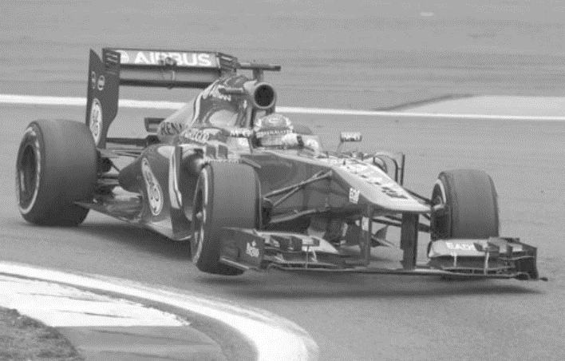
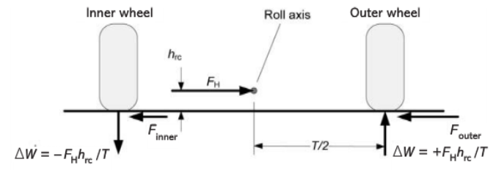

ANALIZUJEMY PRZYPADEK JAK NA OBRAZKU POWYŻEJ (SKRĘT W PRAWO)

OBCIĄŻENIE STATYCZNE / STATIC LOADS [N]

KOŁO ZEWNĘTRZNE PRZEDNIE (LEWE) |  |  |  | KOŁO WEWNTĘTRZNE PRZEDNIE (PRAWE)
1079.10 |  |  |  | 1079.10

KOŁO ZEWNĘTRZNE TYLNE (LEWE) |  |  |  | KOŁO WEWNTĘTRZNE TYLNE (PRAWE)
1618.65 |  |  |  | 1618.65

PRZENIESIENIE OBCIĄŻENIA PODCZAS SKRĘTU / LOAD TRANSFER DURING CORNERING [N]

OŚ PRZEDNIA / FRONT AXLE

 |  | Prędkość | Cornering Velocity [m/s]
 |  | 5 | 10 | 15 | 20 | 25 | 30 | 35 | 40 | 45
Promień zakrętu | Cornering Radius [m] | 5 | 101.35 | 405.39 | 912.12 | 1621.54 | 2533.66 | 3648.47 | 4965.97 | 6486.16 | 8209.05
 | 10 | 50.67 | 202.69 | 456.06 | 810.77 | 1266.83 | 1824.23 | 2482.98 | 3243.08 | 4104.52
 | 15 | 33.78 | 135.13 | 304.04 | 540.51 | 844.55 | 1216.16 | 1655.32 | 2162.05 | 2736.35
 | 20 | 25.34 | 101.35 | 228.03 | 405.39 | 633.41 | 912.12 | 1241.49 | 1621.54 | 2052.26
 | 25 | 20.27 | 81.08 | 182.42 | 324.31 | 506.73 | 729.69 | 993.19 | 1297.23 | 1641.81
 | 30 | 16.89 | 67.56 | 152.02 | 270.26 | 422.28 | 608.08 | 827.66 | 1081.03 | 1368.17
 | 35 | 14.48 | 57.91 | 130.30 | 231.65 | 361.95 | 521.21 | 709.42 | 926.59 | 1172.72
 | 40 | 12.67 | 50.67 | 114.01 | 202.69 | 316.71 | 456.06 | 620.75 | 810.77 | 1026.13
 | 45 | 11.26 | 45.04 | 101.35 | 180.17 | 281.52 | 405.39 | 551.77 | 720.68 | 912.12
 | 50 | 10.13 | 40.54 | 91.21 | 162.15 | 253.37 | 364.85 | 496.60 | 648.62 | 820.90
 | 55 | 9.21 | 36.85 | 82.92 | 147.41 | 230.33 | 331.68 | 451.45 | 589.65 | 746.28
 | 60 | 8.45 | 33.78 | 76.01 | 135.13 | 211.14 | 304.04 | 413.83 | 540.51 | 684.09
 | 65 | 7.80 | 31.18 | 70.16 | 124.73 | 194.90 | 280.65 | 382.00 | 498.94 | 631.47
 | 70 | 7.24 | 28.96 | 65.15 | 115.82 | 180.98 | 260.60 | 354.71 | 463.30 | 586.36
 | 75 | 6.76 | 27.03 | 60.81 | 108.10 | 168.91 | 243.23 | 331.06 | 432.41 | 547.27
 | 80 | 6.33 | 25.34 | 57.01 | 101.35 | 158.35 | 228.03 | 310.37 | 405.39 | 513.07
 | 85 | 5.96 | 23.85 | 53.65 | 95.38 | 149.04 | 214.62 | 292.12 | 381.54 | 482.89
 | 90 | 5.63 | 22.52 | 50.67 | 90.09 | 140.76 | 202.69 | 275.89 | 360.34 | 456.06
 | 95 | 5.33 | 21.34 | 48.01 | 85.34 | 133.35 | 192.02 | 261.37 | 341.38 | 432.06
 | 100 | 5.07 | 20.27 | 45.61 | 81.08 | 126.68 | 182.42 | 248.30 | 324.31 | 410.45

OŚ TYLNA / REAR AXLE

 |  | Prędkość | Cornering Velocity [m/s]
 |  | 5 | 10 | 15 | 20 | 25 | 30 | 35 | 40 | 45
Promień zakrętu | Cornering Radius [m] | 5 | 61.17 | 244.69 | 550.55 | 978.75 | 1529.30 | 2202.20 | 2997.43 | 3915.01 | 4954.94
 | 10 | 30.59 | 122.34 | 275.27 | 489.38 | 764.65 | 1101.10 | 1498.72 | 1957.51 | 2477.47
 | 15 | 20.39 | 81.56 | 183.52 | 326.25 | 509.77 | 734.07 | 999.14 | 1305.00 | 1651.65
 | 20 | 15.29 | 61.17 | 137.64 | 244.69 | 382.33 | 550.55 | 749.36 | 978.75 | 1238.73
 | 25 | 12.23 | 48.94 | 110.11 | 195.75 | 305.86 | 440.44 | 599.49 | 783.00 | 990.99
 | 30 | 10.20 | 40.78 | 91.76 | 163.13 | 254.88 | 367.03 | 499.57 | 652.50 | 825.82
 | 35 | 8.74 | 34.96 | 78.65 | 139.82 | 218.47 | 314.60 | 428.20 | 559.29 | 707.85
 | 40 | 7.65 | 30.59 | 68.82 | 122.34 | 191.16 | 275.27 | 374.68 | 489.38 | 619.37
 | 45 | 6.80 | 27.19 | 61.17 | 108.75 | 169.92 | 244.69 | 333.05 | 435.00 | 550.55
 | 50 | 6.12 | 24.47 | 55.05 | 97.88 | 152.93 | 220.22 | 299.74 | 391.50 | 495.49
 | 55 | 5.56 | 22.24 | 50.05 | 88.98 | 139.03 | 200.20 | 272.49 | 355.91 | 450.45
 | 60 | 5.10 | 20.39 | 45.88 | 81.56 | 127.44 | 183.52 | 249.79 | 326.25 | 412.91
 | 65 | 4.71 | 18.82 | 42.35 | 75.29 | 117.64 | 169.40 | 230.57 | 301.15 | 381.15
 | 70 | 4.37 | 17.48 | 39.32 | 69.91 | 109.24 | 157.30 | 214.10 | 279.64 | 353.92
 | 75 | 4.08 | 16.31 | 36.70 | 65.25 | 101.95 | 146.81 | 199.83 | 261.00 | 330.33
 | 80 | 3.82 | 15.29 | 34.41 | 61.17 | 95.58 | 137.64 | 187.34 | 244.69 | 309.68
 | 85 | 3.60 | 14.39 | 32.39 | 57.57 | 89.96 | 129.54 | 176.32 | 230.29 | 291.47
 | 90 | 3.40 | 13.59 | 30.59 | 54.38 | 84.96 | 122.34 | 166.52 | 217.50 | 275.27
 | 95 | 3.22 | 12.88 | 28.98 | 51.51 | 80.49 | 115.91 | 157.76 | 206.05 | 260.79
 | 100 | 3.06 | 12.23 | 27.53 | 48.94 | 76.47 | 110.11 | 149.87 | 195.75 | 247.75

OBCIĄŻENIE NA KOŁACH PODCZAS SKRĘTU / WHEEL LOAD DURING CORNERING [N]

KOŁO WEWNĘTRZNE PRZEDNIE (PRAWE) / INNER FRONT WHEEL (RIGHT)

 |  | Prędkość | Cornering Velocity [m/s]
 |  | 5 | 10 | 15 | 20 | 25 | 30 | 35 | 40 | 45
Promień zakrętu | Cornering Radius [m] | 5 | 977.75 | 673.71 | 166.98 | -542.44 | -1454.56 | -2569.37 | -3886.87 | -5407.06 | -7129.95
 | 10 | 1028.43 | 876.41 | 623.04 | 268.33 | -187.73 | -745.13 | -1403.88 | -2163.98 | -3025.42
 | 15 | 1045.32 | 943.97 | 775.06 | 538.59 | 234.55 | -137.06 | -576.22 | -1082.95 | -1657.25
 | 20 | 1053.76 | 977.75 | 851.07 | 673.71 | 445.69 | 166.98 | -162.39 | -542.44 | -973.16
 | 25 | 1058.83 | 998.02 | 896.68 | 754.79 | 572.37 | 349.41 | 85.91 | -218.13 | -562.71
 | 30 | 1062.21 | 1011.54 | 927.08 | 808.84 | 656.82 | 471.02 | 251.44 | -1.93 | -289.07
 | 35 | 1064.62 | 1021.19 | 948.80 | 847.45 | 717.15 | 557.89 | 369.68 | 152.51 | -93.62
 | 40 | 1066.43 | 1028.43 | 965.09 | 876.41 | 762.39 | 623.04 | 458.35 | 268.33 | 52.97
 | 45 | 1067.84 | 1034.06 | 977.75 | 898.93 | 797.58 | 673.71 | 527.33 | 358.42 | 166.98
 | 50 | 1068.97 | 1038.56 | 987.89 | 916.95 | 825.73 | 714.25 | 582.50 | 430.48 | 258.20
 | 55 | 1069.89 | 1042.25 | 996.18 | 931.69 | 848.77 | 747.42 | 627.65 | 489.45 | 332.82
 | 60 | 1070.65 | 1045.32 | 1003.09 | 943.97 | 867.96 | 775.06 | 665.27 | 538.59 | 395.01
 | 65 | 1071.30 | 1047.92 | 1008.94 | 954.37 | 884.20 | 798.45 | 697.10 | 580.16 | 447.63
 | 70 | 1071.86 | 1050.14 | 1013.95 | 963.28 | 898.12 | 818.50 | 724.39 | 615.80 | 492.74
 | 75 | 1072.34 | 1052.07 | 1018.29 | 971.00 | 910.19 | 835.87 | 748.04 | 646.69 | 531.83
 | 80 | 1072.77 | 1053.76 | 1022.09 | 977.75 | 920.75 | 851.07 | 768.73 | 673.71 | 566.03
 | 85 | 1073.14 | 1055.25 | 1025.45 | 983.72 | 930.06 | 864.48 | 786.98 | 697.56 | 596.21
 | 90 | 1073.47 | 1056.58 | 1028.43 | 989.01 | 938.34 | 876.41 | 803.21 | 718.76 | 623.04
 | 95 | 1073.77 | 1057.76 | 1031.09 | 993.76 | 945.75 | 887.08 | 817.73 | 737.72 | 647.04
 | 100 | 1074.03 | 1058.83 | 1033.49 | 998.02 | 952.42 | 896.68 | 830.80 | 754.79 | 668.65

KOŁO ZEWNĘTRZNE PRZEDNIE (LEWE) / OUTER FRONT WHEEL (LEFT)

 |  | Prędkość | Cornering Velocity [m/s]
 |  | 5 | 10 | 15 | 20 | 25 | 30 | 35 | 40 | 45
Promień zakrętu | Cornering Radius [m] | 5 | 1180.45 | 1484.49 | 1991.22 | 2700.64 | 3612.76 | 4727.57 | 6045.07 | 7565.26 | 9288.15
 | 10 | 1129.77 | 1281.79 | 1535.16 | 1889.87 | 2345.93 | 2903.33 | 3562.08 | 4322.18 | 5183.62
 | 15 | 1112.88 | 1214.23 | 1383.14 | 1619.61 | 1923.65 | 2295.26 | 2734.42 | 3241.15 | 3815.45
 | 20 | 1104.44 | 1180.45 | 1307.13 | 1484.49 | 1712.51 | 1991.22 | 2320.59 | 2700.64 | 3131.36
 | 25 | 1099.37 | 1160.18 | 1261.52 | 1403.41 | 1585.83 | 1808.79 | 2072.29 | 2376.33 | 2720.91
 | 30 | 1095.99 | 1146.66 | 1231.12 | 1349.36 | 1501.38 | 1687.18 | 1906.76 | 2160.13 | 2447.27
 | 35 | 1093.58 | 1137.01 | 1209.40 | 1310.75 | 1441.05 | 1600.31 | 1788.52 | 2005.69 | 2251.82
 | 40 | 1091.77 | 1129.77 | 1193.11 | 1281.79 | 1395.81 | 1535.16 | 1699.85 | 1889.87 | 2105.23
 | 45 | 1090.36 | 1124.14 | 1180.45 | 1259.27 | 1360.62 | 1484.49 | 1630.87 | 1799.78 | 1991.22
 | 50 | 1089.23 | 1119.64 | 1170.31 | 1241.25 | 1332.47 | 1443.95 | 1575.70 | 1727.72 | 1900.00
 | 55 | 1088.31 | 1115.95 | 1162.02 | 1226.51 | 1309.43 | 1410.78 | 1530.55 | 1668.75 | 1825.38
 | 60 | 1087.55 | 1112.88 | 1155.11 | 1214.23 | 1290.24 | 1383.14 | 1492.93 | 1619.61 | 1763.19
 | 65 | 1086.90 | 1110.28 | 1149.26 | 1203.83 | 1274.00 | 1359.75 | 1461.10 | 1578.04 | 1710.57
 | 70 | 1086.34 | 1108.06 | 1144.25 | 1194.92 | 1260.08 | 1339.70 | 1433.81 | 1542.40 | 1665.46
 | 75 | 1085.86 | 1106.13 | 1139.91 | 1187.20 | 1248.01 | 1322.33 | 1410.16 | 1511.51 | 1626.37
 | 80 | 1085.43 | 1104.44 | 1136.11 | 1180.45 | 1237.45 | 1307.13 | 1389.47 | 1484.49 | 1592.17
 | 85 | 1085.06 | 1102.95 | 1132.75 | 1174.48 | 1228.14 | 1293.72 | 1371.22 | 1460.64 | 1561.99
 | 90 | 1084.73 | 1101.62 | 1129.77 | 1169.19 | 1219.86 | 1281.79 | 1354.99 | 1439.44 | 1535.16
 | 95 | 1084.43 | 1100.44 | 1127.11 | 1164.44 | 1212.45 | 1271.12 | 1340.47 | 1420.48 | 1511.16
 | 100 | 1084.17 | 1099.37 | 1124.71 | 1160.18 | 1205.78 | 1261.52 | 1327.40 | 1403.41 | 1489.55

KOŁO WEWNĘTRZNE TYLNE (PRAWE) / INNER REAR WHEEL (RIGHT)

 |  | Prędkość | Cornering Velocity [m/s]
 |  | 5 | 10 | 15 | 20 | 25 | 30 | 35 | 40 | 45
Promień zakrętu | Cornering Radius [m] | 5 | 1557.48 | 1373.96 | 1068.10 | 639.90 | 89.35 | -583.55 | -1378.78 | -2296.36 | -3336.29
 | 10 | 1588.06 | 1496.31 | 1343.38 | 1129.27 | 854.00 | 517.55 | 119.93 | -338.86 | -858.82
 | 15 | 1598.26 | 1537.09 | 1435.13 | 1292.40 | 1108.88 | 884.58 | 619.51 | 313.65 | -33.00
 | 20 | 1603.36 | 1557.48 | 1481.01 | 1373.96 | 1236.32 | 1068.10 | 869.29 | 639.90 | 379.92
 | 25 | 1606.42 | 1569.71 | 1508.54 | 1422.90 | 1312.79 | 1178.21 | 1019.16 | 835.65 | 627.66
 | 30 | 1608.45 | 1577.87 | 1526.89 | 1455.52 | 1363.77 | 1251.62 | 1119.08 | 966.15 | 792.83
 | 35 | 1609.91 | 1583.69 | 1540.00 | 1478.83 | 1400.18 | 1304.05 | 1190.45 | 1059.36 | 910.80
 | 40 | 1611.00 | 1588.06 | 1549.83 | 1496.31 | 1427.49 | 1343.38 | 1243.97 | 1129.27 | 999.28
 | 45 | 1611.85 | 1591.46 | 1557.48 | 1509.90 | 1448.73 | 1373.96 | 1285.60 | 1183.65 | 1068.10
 | 50 | 1612.53 | 1594.18 | 1563.60 | 1520.77 | 1465.72 | 1398.43 | 1318.91 | 1227.15 | 1123.16
 | 55 | 1613.09 | 1596.41 | 1568.60 | 1529.67 | 1479.62 | 1418.45 | 1346.16 | 1262.74 | 1168.20
 | 60 | 1613.55 | 1598.26 | 1572.77 | 1537.09 | 1491.21 | 1435.13 | 1368.86 | 1292.40 | 1205.74
 | 65 | 1613.94 | 1599.83 | 1576.30 | 1543.36 | 1501.01 | 1449.25 | 1388.08 | 1317.50 | 1237.50
 | 70 | 1614.28 | 1601.17 | 1579.33 | 1548.74 | 1509.41 | 1461.35 | 1404.55 | 1339.01 | 1264.73
 | 75 | 1614.57 | 1602.34 | 1581.95 | 1553.40 | 1516.70 | 1471.84 | 1418.82 | 1357.65 | 1288.32
 | 80 | 1614.83 | 1603.36 | 1584.24 | 1557.48 | 1523.07 | 1481.01 | 1431.31 | 1373.96 | 1308.97
 | 85 | 1615.05 | 1604.26 | 1586.26 | 1561.08 | 1528.69 | 1489.11 | 1442.33 | 1388.36 | 1327.18
 | 90 | 1615.25 | 1605.06 | 1588.06 | 1564.27 | 1533.69 | 1496.31 | 1452.13 | 1401.15 | 1343.38
 | 95 | 1615.43 | 1605.77 | 1589.67 | 1567.14 | 1538.16 | 1502.74 | 1460.89 | 1412.60 | 1357.86
 | 100 | 1615.59 | 1606.42 | 1591.12 | 1569.71 | 1542.18 | 1508.54 | 1468.78 | 1422.90 | 1370.90

KOŁO ZEWNĘTRZNE TYLNE (LEWE) / OUTER REAR WHEEL (LEFT)

 |  | Prędkość | Cornering Velocity [m/s]
 |  | 5 | 10 | 15 | 20 | 25 | 30 | 35 | 40 | 45
Promień zakrętu | Cornering Radius [m] | 5 | 1679.82 | 1863.34 | 2169.20 | 2597.40 | 3147.95 | 3820.85 | 4616.08 | 5533.66 | 6573.59
 | 10 | 1649.24 | 1740.99 | 1893.92 | 2108.03 | 2383.30 | 2719.75 | 3117.37 | 3576.16 | 4096.12
 | 15 | 1639.04 | 1700.21 | 1802.17 | 1944.90 | 2128.42 | 2352.72 | 2617.79 | 2923.65 | 3270.30
 | 20 | 1633.94 | 1679.82 | 1756.29 | 1863.34 | 2000.98 | 2169.20 | 2368.01 | 2597.40 | 2857.38
 | 25 | 1630.88 | 1667.59 | 1728.76 | 1814.40 | 1924.51 | 2059.09 | 2218.14 | 2401.65 | 2609.64
 | 30 | 1628.85 | 1659.43 | 1710.41 | 1781.78 | 1873.53 | 1985.68 | 2118.22 | 2271.15 | 2444.47
 | 35 | 1627.39 | 1653.61 | 1697.30 | 1758.47 | 1837.12 | 1933.25 | 2046.85 | 2177.94 | 2326.50
 | 40 | 1626.30 | 1649.24 | 1687.47 | 1740.99 | 1809.81 | 1893.92 | 1993.33 | 2108.03 | 2238.02
 | 45 | 1625.45 | 1645.84 | 1679.82 | 1727.40 | 1788.57 | 1863.34 | 1951.70 | 2053.65 | 2169.20
 | 50 | 1624.77 | 1643.12 | 1673.70 | 1716.53 | 1771.58 | 1838.87 | 1918.39 | 2010.15 | 2114.14
 | 55 | 1624.21 | 1640.89 | 1668.70 | 1707.63 | 1757.68 | 1818.85 | 1891.14 | 1974.56 | 2069.10
 | 60 | 1623.75 | 1639.04 | 1664.53 | 1700.21 | 1746.09 | 1802.17 | 1868.44 | 1944.90 | 2031.56
 | 65 | 1623.36 | 1637.47 | 1661.00 | 1693.94 | 1736.29 | 1788.05 | 1849.22 | 1919.80 | 1999.80
 | 70 | 1623.02 | 1636.13 | 1657.97 | 1688.56 | 1727.89 | 1775.95 | 1832.75 | 1898.29 | 1972.57
 | 75 | 1622.73 | 1634.96 | 1655.35 | 1683.90 | 1720.60 | 1765.46 | 1818.48 | 1879.65 | 1948.98
 | 80 | 1622.47 | 1633.94 | 1653.06 | 1679.82 | 1714.23 | 1756.29 | 1805.99 | 1863.34 | 1928.33
 | 85 | 1622.25 | 1633.04 | 1651.04 | 1676.22 | 1708.61 | 1748.19 | 1794.97 | 1848.94 | 1910.12
 | 90 | 1622.05 | 1632.24 | 1649.24 | 1673.03 | 1703.61 | 1740.99 | 1785.17 | 1836.15 | 1893.92
 | 95 | 1621.87 | 1631.53 | 1647.63 | 1670.16 | 1699.14 | 1734.56 | 1776.41 | 1824.70 | 1879.44
 | 100 | 1621.71 | 1630.88 | 1646.18 | 1667.59 | 1695.12 | 1728.76 | 1768.52 | 1814.40 | 1866.40

WHEEL CENTRE RATE [N/m]

FRONT |  |  |  | REAR
10861.07 |  | [N/m] |  | 10859.27 |  | [N/m]
10.861 |  | [N/mm] |  | 10.859 |  | [N/mm]

PODRYWANIE KOŁA / JACKING [mm]

PRZEDNIE KOŁO WEWNĘTRZNE / FRONT INNER WHEEL

 |  | Prędkość | Cornering Velocity [m/s]
 |  | 5 | 10 | 15 | 20 | 25 | 30 | 35 | 40 | 45
Promień zakrętu | Cornering Radius [m] | 5 | 1.98 | 7.91 | 17.81 | 31.66 | 49.47 | 71.23 | 96.96 | 126.64 | 160.27
 | 10 | 0.99 | 3.96 | 8.90 | 15.83 | 24.73 | 35.62 | 48.48 | 63.32 | 80.14
 | 15 | 0.66 | 2.64 | 5.94 | 10.55 | 16.49 | 23.74 | 32.32 | 42.21 | 53.42
 | 20 | 0.49 | 1.98 | 4.45 | 7.91 | 12.37 | 17.81 | 24.24 | 31.66 | 40.07
 | 25 | 0.40 | 1.58 | 3.56 | 6.33 | 9.89 | 14.25 | 19.39 | 25.33 | 32.05
 | 30 | 0.33 | 1.32 | 2.97 | 5.28 | 8.24 | 11.87 | 16.16 | 21.11 | 26.71
 | 35 | 0.28 | 1.13 | 2.54 | 4.52 | 7.07 | 10.18 | 13.85 | 18.09 | 22.90
 | 40 | 0.25 | 0.99 | 2.23 | 3.96 | 6.18 | 8.90 | 12.12 | 15.83 | 20.03
 | 45 | 0.22 | 0.88 | 1.98 | 3.52 | 5.50 | 7.91 | 10.77 | 14.07 | 17.81
 | 50 | 0.20 | 0.79 | 1.78 | 3.17 | 4.95 | 7.12 | 9.70 | 12.66 | 16.03
 | 55 | 0.18 | 0.72 | 1.62 | 2.88 | 4.50 | 6.48 | 8.81 | 11.51 | 14.57
 | 60 | 0.16 | 0.66 | 1.48 | 2.64 | 4.12 | 5.94 | 8.08 | 10.55 | 13.36
 | 65 | 0.15 | 0.61 | 1.37 | 2.44 | 3.81 | 5.48 | 7.46 | 9.74 | 12.33
 | 70 | 0.14 | 0.57 | 1.27 | 2.26 | 3.53 | 5.09 | 6.93 | 9.05 | 11.45
 | 75 | 0.13 | 0.53 | 1.19 | 2.11 | 3.30 | 4.75 | 6.46 | 8.44 | 10.68
 | 80 | 0.12 | 0.49 | 1.11 | 1.98 | 3.09 | 4.45 | 6.06 | 7.91 | 10.02
 | 85 | 0.12 | 0.47 | 1.05 | 1.86 | 2.91 | 4.19 | 5.70 | 7.45 | 9.43
 | 90 | 0.11 | 0.44 | 0.99 | 1.76 | 2.75 | 3.96 | 5.39 | 7.04 | 8.90
 | 95 | 0.10 | 0.42 | 0.94 | 1.67 | 2.60 | 3.75 | 5.10 | 6.67 | 8.44
 | 100 | 0.10 | 0.40 | 0.89 | 1.58 | 2.47 | 3.56 | 4.85 | 6.33 | 8.01

TYLNE KOŁO WEWNĘTRZNE / REAR INNER WHEEL

 |  | Prędkość | Cornering Velocity [m/s]
 |  | 5 | 10 | 15 | 20 | 25 | 30 | 35 | 40 | 45
Promień zakrętu | Cornering Radius [m] | 5 | 0.63 | 2.51 | 5.64 | 10.03 | 15.68 | 22.57 | 30.72 | 40.13 | 50.79
 | 10 | 0.31 | 1.25 | 2.82 | 5.02 | 7.84 | 11.29 | 15.36 | 20.06 | 25.39
 | 15 | 0.21 | 0.84 | 1.88 | 3.34 | 5.23 | 7.52 | 10.24 | 13.38 | 16.93
 | 20 | 0.16 | 0.63 | 1.41 | 2.51 | 3.92 | 5.64 | 7.68 | 10.03 | 12.70
...
 | NAWIERZCHNIA OBLODZONA
% total braking force - FRONT | F F [%] | 42.88
% total braking force - REAR | F R [%] | 57.12
Sive-view swing axle - HEIGHT | H svsa [m] | 0.22
Sive-view swing axle - LENGHT | L svsa [m] | 2.40
Teta 1 | ϴ 1 [rad] | 0.09
 | ϴ 1 [st] | 5.29
% anti-dive | ANTI-DIVE [%] | 20.65
Teta 2 | ϴ 2 [rad] | 0.11
 | ϴ 2 [st] | 6.49
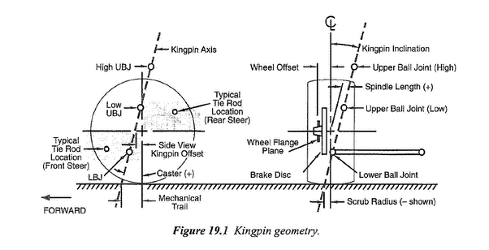
% anti-lift | ANTI-LIFT [%] | 33.77
% anti-squat | ANTI-SQUAT [%] | 27.25

MECHANICAL TRAIL

Caster angle [st] | 4
Kąt wyprzedzenia osi zwrotnicy [rad] | 0.070
Mechanical trail [m] | 0.011

Dynamika od Tomka
...
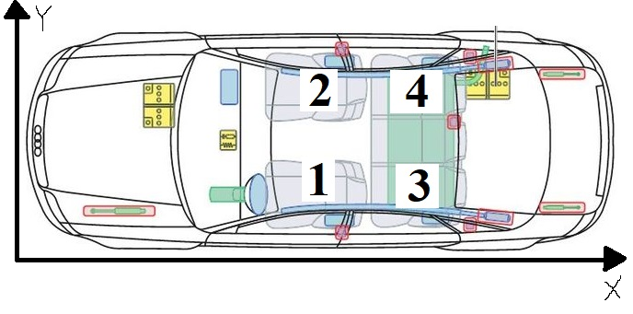
kg
...
1+2+3 | 1+2+4 | 1+3+4 | 1+2+3+4
625 | 625 | 625 | 700 | kg
...
6131.25 | 6131.25 | 6131.25 | 6867.00 | N
...
? | ? | ? | ? | m
...
? | ? | ? | ? | m
...
? | ? | ? | ? | m
...
? | ? | ? | ? | m
...
 |  |  |  | 0.159 | m
...
 |  |  |  |  |  | Poziome przyspieszenie boczne | Horizontal Lateral Acceleration [g]
 |  |  |  |  |  | 0.8
20 | 25 | 30 | 35 | 40 | 45 | Pochylenie nawierzchni | Banking Angle [stopnie]
8.15 | 12.74 | 18.35 | 24.97 | 32.62 | 41.28 | 0 | 1 | 2 | 3 | 4 | 5 | 6 | 7 | 8 | 9 | 10 | -2.2918311805
4.08 | 6.37 | 9.17 | 12.49 | 16.31 | 20.64 | 0 | 0.01745329252 | 0.03490658504 | 0.05235987756 | 0.06981317008 | 0.0872664626 | 0.10471975512 | 0.12217304764 | 0.13962634016 | 0.15707963268 | 0.1745329252 | -0.04
2.72 | 4.25 | 6.12 | 8.32 | 10.87 | 13.76 | Przyspieszenie boczne | Lateral Acceleration [g]
2.04 | 3.19 | 4.59 | 6.24 | 8.15 | 10.32 | 0.8 | 0.78242574969 | 0.76461316491 | 0.74656767156 | 0.72829476646 | 0.70980001573 | 0.69108905303 | 0.67216757791 | 0.65304135403 | 0.63371620744 | 0.61419802474 | 0.83934941952
1.63 | 2.55 | 3.67 | 4.99 | 6.52 | 8.26 | Efektywna masa pojazdu z powodu pokonywania zakrętu | Effective Weight of the Car Due to the Banking [kg]
1.36 | 2.12 | 3.06 | 4.16 | 5.44 | 6.88 | 700 | 709.66673421 | 719.11729707 | 728.34880982 | 737.35846048 | 746.1435046 | 754.70126619 | 763.02913846 | 771.12458466 | 778.98513884 | 786.6084066 | 677.04604752
1.16 | 1.82 | 2.62 | 3.57 | 4.66 | 5.90
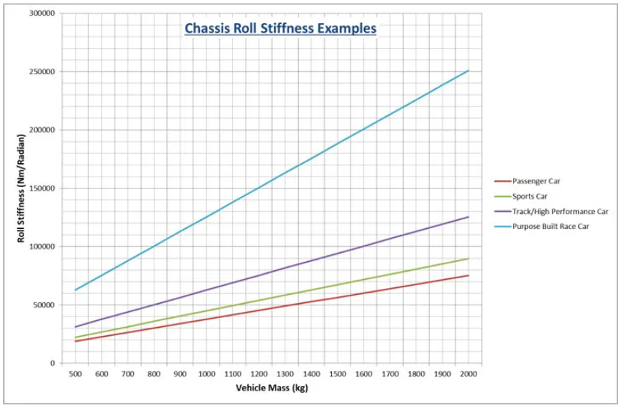
1.02 | 1.59 | 2.29 | 3.12 | 4.08 | 5.16
0.91 | 1.42 | 2.04 | 2.77 | 3.62 | 4.59
0.82 | 1.27 | 1.83 | 2.50 | 3.26 | 4.13
0.74 | 1.16 | 1.67 | 2.27 | 2.97 | 3.75
0.68 | 1.06 | 1.53 | 2.08 | 2.72 | 3.44
0.63 | 0.98 | 1.41 | 1.92 | 2.51 | 3.18
0.58 | 0.91 | 1.31 | 1.78 | 2.33 | 2.95
0.54 | 0.85 | 1.22 | 1.66 | 2.17 | 2.75
0.51 | 0.80 | 1.15 | 1.56 | 2.04 | 2.58
0.48 | 0.75 | 1.08 | 1.47 | 1.92 | 2.43
0.45 | 0.71 | 1.02 | 1.39 | 1.81 | 2.29
0.43 | 0.67 | 0.97 | 1.31 | 1.72 | 2.17
0.41 | 0.64 | 0.92 | 1.25 | 1.63 | 2.06
...
20 | 25 | 30 | 35 | 40 | 45
8.19 | 12.77 | 18.37 | 24.99 | 32.63 | 41.29
4.11 | 6.41 | 9.21 | 12.52 | 16.34 | 20.67
2.76 | 4.28 | 6.15 | 8.36 | 10.90 | 13.79
2.08 | 3.22 | 4.62 | 6.28 | 8.19 | 10.35
1.67 | 2.59 | 3.71 | 5.03 | 6.56 | 8.29
1.40 | 2.16 | 3.10 | 4.20 | 5.47 | 6.92
1.20 | 1.86 | 2.66 | 3.60 | 4.70 | 5.93
1.06 | 1.63 | 2.33 | 3.16 | 4.11 | 5.20
0.95 | 1.45 | 2.08 | 2.81 | 3.66 | 4.62
0.85 | 1.31 | 1.87 | 2.54 | 3.30 | 4.17
0.78 | 1.20 | 1.71 | 2.31 | 3.00 | 3.79
0.72 | 1.10 | 1.57 | 2.12 | 2.76 | 3.48
0.67 | 1.02 | 1.45 | 1.96 | 2.55 | 3.21
0.62 | 0.95 | 1.35 | 1.82 | 2.37 | 2.99
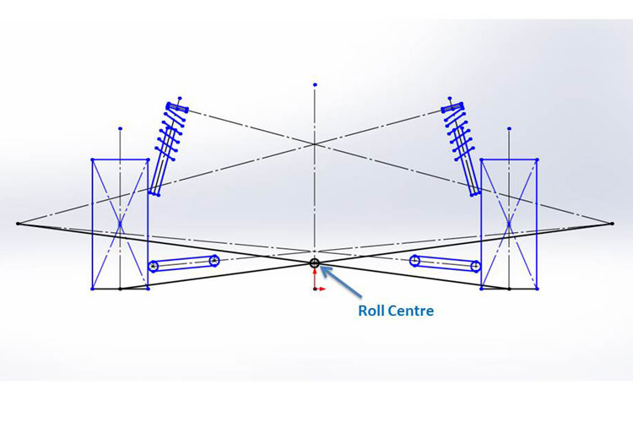
0.58 | 0.89 | 1.26 | 1.70 | 2.21 | 2.79
0.55 | 0.84 | 1.19 | 1.60 | 2.08 | 2.62
0.52 | 0.79 | 1.12 | 1.51 | 1.96 | 2.47
0.49 | 0.75 | 1.06 | 1.43 | 1.85 | 2.33
0.47 | 0.71 | 1.00 | 1.35 | 1.76 | 2.21
0.45 | 0.68 | 0.96 | 1.29 | 1.67 | 2.10
...
 | 25 | 30 | 35 | 40 | 45
 | 342.76 | 185.82 | 0.34 | -213.67 | -456.21
 | 521.10 | 442.63 | 349.89 | 242.88 | 121.61
 | 580.55 | 528.23 | 466.41 | 395.07 | 314.22
 | 610.27 | 571.03 | 524.67 | 471.16 | 410.53
 | 628.10 | 596.72 | 559.62 | 516.82 | 468.31
 | 639.99 | 613.84 | 582.92 | 547.26 | 506.83
 | 648.49 | 626.07 | 599.57 | 569.00 | 534.35
 | 654.85 | 635.24 | 612.05 | 585.30 | 554.98
 | 659.81 | 642.37 | 621.76 | 597.98 | 571.03
 | 663.77 | 648.08 | 629.53 | 608.13 | 583.87
 | 667.01 | 652.75 | 635.89 | 616.43 | 594.38
 | 669.72 | 656.64 | 641.18 | 623.35 | 603.14
 | 672.00 | 659.93 | 645.66 | 629.20 | 610.54
 | 673.96 | 662.75 | 649.50 | 634.22 | 616.89
 | 675.66 | 665.20 | 652.83 | 638.57 | 622.40
 | 677.15 | 667.34 | 655.75 | 642.37 | 627.21
 | 678.46 | 669.23 | 658.32 | 645.73 | 631.46
 | 679.62 | 670.91 | 660.60 | 648.71 | 635.24
 | 680.67 | 672.41 | 662.65 | 651.38 | 638.62
 | 681.61 | 673.76 | 664.49 | 653.78 | 641.66
 |  |  |  | 0.8 | g
 |  |  |  | 700 | kg
 |  |  |  | 280 | kg
 |  |  |  | 420 | kg
 |  |  |  | 12000 | Nm/Stopień
 |  |  |  | 18000 | Nm/Stopień
 |  |  |  | -0.0876687 | Radian/g
...
 |  |  |  |  | mm
...
 |  |  |  | 35 | kg/mm
 |  |  |  | 343350 | N/m
 |  |  |  | 10861.072926 | N/m
 |  |  |  | 10859.271958 | N/m
 |  |  |  | 166.0432213 | Nm/radian
 |  |  |  | 6663.1113189 | Nm/radian

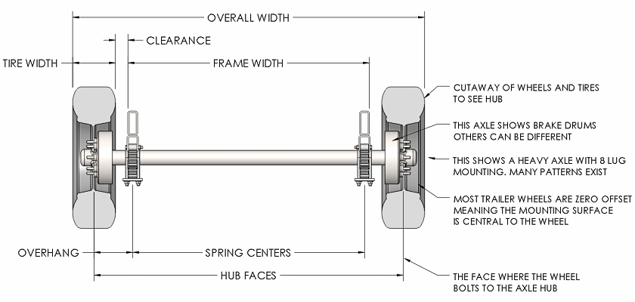
...
 |  |  |  | 1.35 | m
 |  |  |  | 10861.072926 | N/m
 |  |  |  | 10859.271958 | N/m
...
 |  |  |  | 9648.3384699 | Nm/radian
...
 |  |  |  | 3958.2046286 | Nm/radian
 |  |  |  | 9650.7836255 | Nm/radian
 |  |  |  | -0.12147648074 | radian/g
 |  |  |  | 99.062898443 | kg
 |  |  |  | 44.037168224 | kg
 |  |  | 239.06289844 | 2345.2070337 | kg | N
 |  |  | 40.937101557 | 401.59296628 | kg | N
 |  |  | 254.03716822 | 2492.1046203 | kg | N
 |  |  | 165.96283178 | 1628.0953797 | kg | N
...
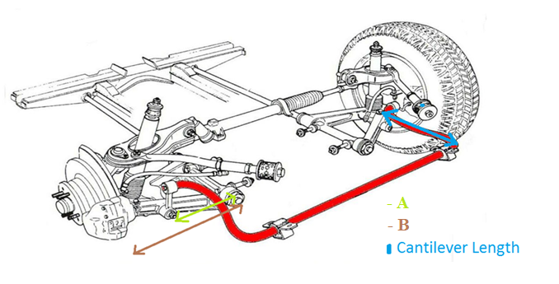
 |  |  |  | 2.2139096174 | Nm/radian
 |  |  |  | 88.841484252 | Nm/radian
 |  |  |  | 0.13 | m
 |  |  |  | 0.13 | m
 |  |  | A | 0.26 | m
 |  |  | B | 0.3 | m
 |  |  | A | 0.26 | m
 |  |  | B | 0.3 | m
 | Przedniego |  | r | 1 | m
 |  |  | R | 1 | m
 | Tylnego |  | r | 1 | m
 |  |  | R | 1 | m
 |  |  | B | 0.26 | m
 |  |  | A | 0.3 | m
 |  |  | B | 0.26 | m
 |  |  | A | 0.3 | m
 | Przedniego |  | 30 | 0.5235987756 | °/radiany
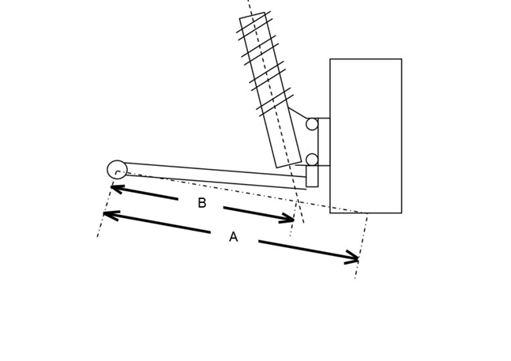
 | Tylnego |  | 30 | 0.5235987756 | °/radiany
 | Przedniego |  | r | 1 | m
 |  |  | R | 1 | m
 | Tylnego |  | r | 1 | m
 |  |  | R | 1 | m
 |  |  |  | 0.75055534995 | X
 |  |  |  | 0.75055534995 | X
 |  |  |  | 0.75055534995 | X
 |  |  |  | 0.75055534995 | X
 |  |  |  | 166.0432213 | Nm/radian
 |  |  |  | 6663.1113189 | Nm/radian
 |  |  |  | 19280.011111 | N/m
 |  |  |  | 19276.814126 | N/m
 |  |  |  | 2.2139096174 | Nm/radian
 |  |  |  | 88.841484252 | Nm/radian

Środek masy
...
Waga | Weight of passenger FRONT | 75 | 800 | 60000 | 800 | 60000

Pasażer TYŁ PO LEWO | Passenger REAR LEFT

Waga | Weight of passenger REAR LEFT | 75 | 2100 | 157500 | 800 | 60000

Pasażer TYŁ PO PRAWO | Passenger REAR RIGHT

Waga | Weight of passenger REAR RIGHT | 75 | 2100 | 157500 | 800 | 60000
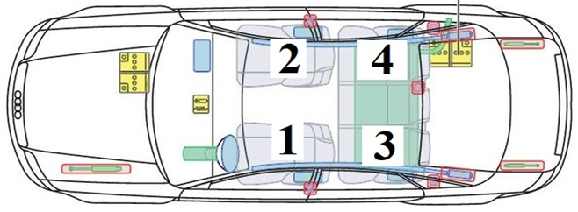

 |  |  | Horiz. dist. front axle | Horiz. moment | Vert. dist. ground | Vert. moment
 |  |  | (mm) | (kgm) | (mm) | (kgm)
 | WARIANT | 1

 | Grand total | 628.8 | 1439 | 904543 | 478 | 300690

 | Rear load | 348
 | Front load |  |  | 281
 | Ratio F/R |  | 44.7% | 55.3%
...

